タイトル
同志社大学様

 | 学生勤務管理システム

 | CK-010_勤務データ承認(照会)

 | 【 Ver 1.16 】

 |  |  | 2023年10月 4日作成

 |  |  | 2025年11月13日改訂

見出し部タイトル制御テーブル
タイトル項目 |  | タイトル項目埋め込み内容
①システム名 |  | 学生勤務管理システム
②サブシステム名 |  | 共通機能
③分類名
④作業工程名 |  | 機能設計
⑤ドキュメント代表名 |  | CK-010_勤務データ承認(照会)
⑥ドキュメント詳細名 |  | ※ページ毎に個別入力
⑦作成者 |  | 木田 優
⑧作成日 |  | 2023-10-04
⑦改定者 |  | ※ページ毎に個別入力
⑧改定日 |  | 2025/11/13
⑨管理記号 |  | DUC010
⑩Ｖｅｒ |  | 【 Ver 1.16 】

機能概要・画面遷移図
システム名 |  |  |  | 学生勤務管理システム |  |  |  |  |  | 工 程 |  |  |  | 機能設計 |  |  | 作 成 |  |  | 木田 優 |  | 2023-10-04 | 管理記号 | DUC010
サブシステム名 |  |  |  | 共通機能 |  |  |  |  |  | ドキュメント |  |  |  | CK-010_勤務データ承認(照会) |  |  | 改 訂

機能名称 |  |  |  | 勤務データ承認(照会) |  |  |  |  |  |  |  |  |  | 機能ＩＤ | CK-010 |  | 利用想定ユーザー |  |  |  | 管理者・担当者・教員
機 能 概 要

 | 登録されている勤務データを承認・修正・差戻・照会する時に使用する。
 | 勤務データをダウンロード、アップロードを行う時に使用する。

画 面 遷 移 図

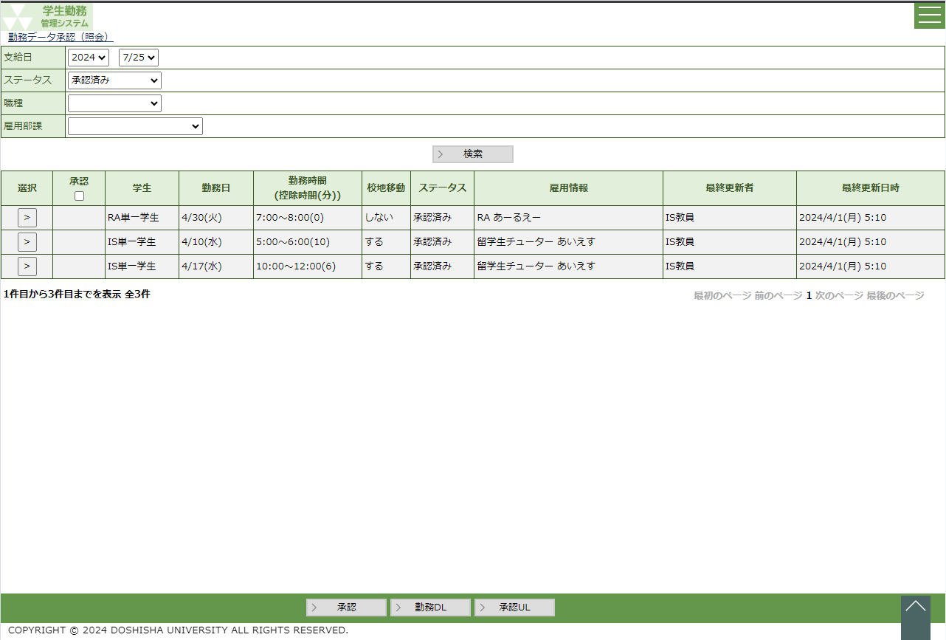
 |  | ○ホーム画面（教員、担当者） |  |  |  |  |  |  |  |  | ○勤務データ承認（照会）画面 |  |  |  |  |  |  | ○勤務入力画面
 |  |  | （CC-020-01G） |  |  |  |  |  |  |  |  | （CK-010-01G） |  |  |  |  |  |  | （GA-010-01G）
 |  |  |  |  | 勤務データ承認ボタン |  |  |  |  |  |  |  |  |  |  | 選択ボタン

 |  |  |  |  |  |  |  |  |  |  |  |  |  |  |  | 戻るボタン

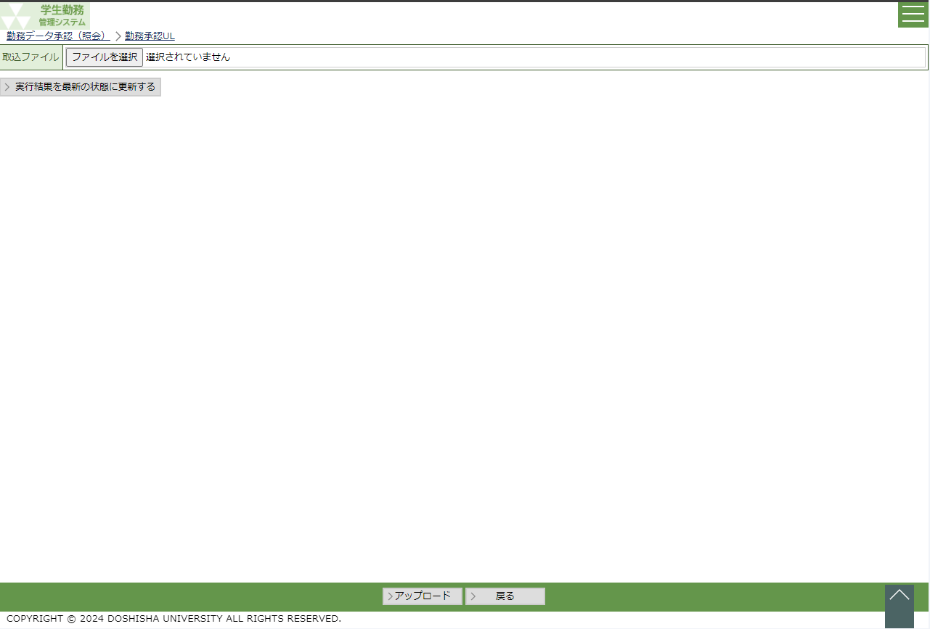
 |  |  |  |  |  |  |  |  |  |  |  |  |  |  |  |  |  | ○勤務データＵＬ画面
 |  |  |  |  |  |  |  |  |  |  |  |  | 勤務ＤＬ |  |  | 承認ＵＬボタン |  |  | （CK-010-02G）
 |  |  |  |  |  |  |  |  |  |  |  |  | ボタン
EXCEL
 |  |  |  |  |  |  |  |  |  |  | （CK-010-04E）

 |  |  |  |  |  |  |  |  |  |  |  |  |  |  |  | 戻るボタン

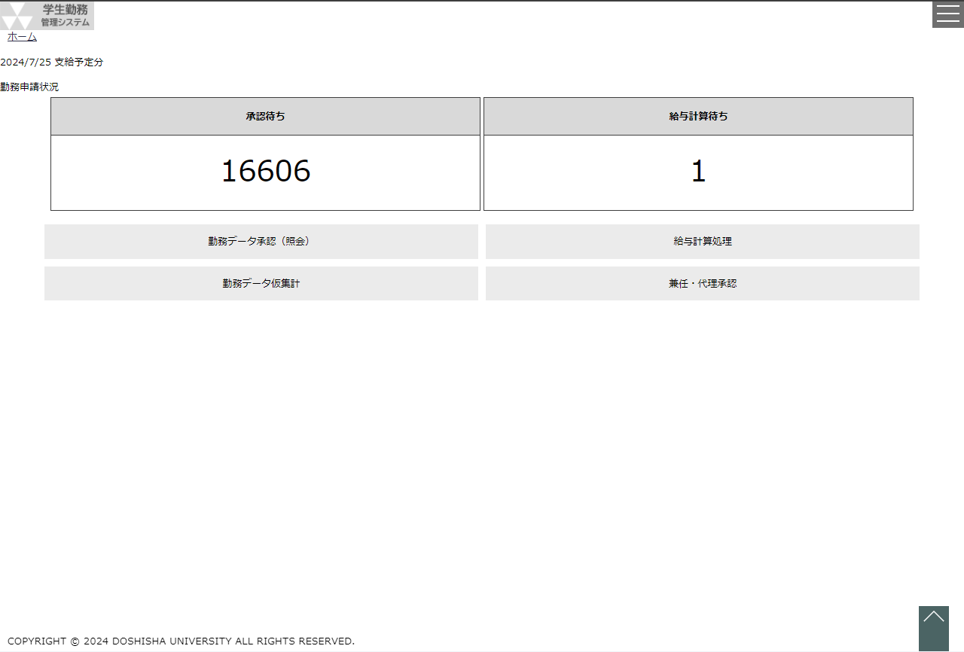
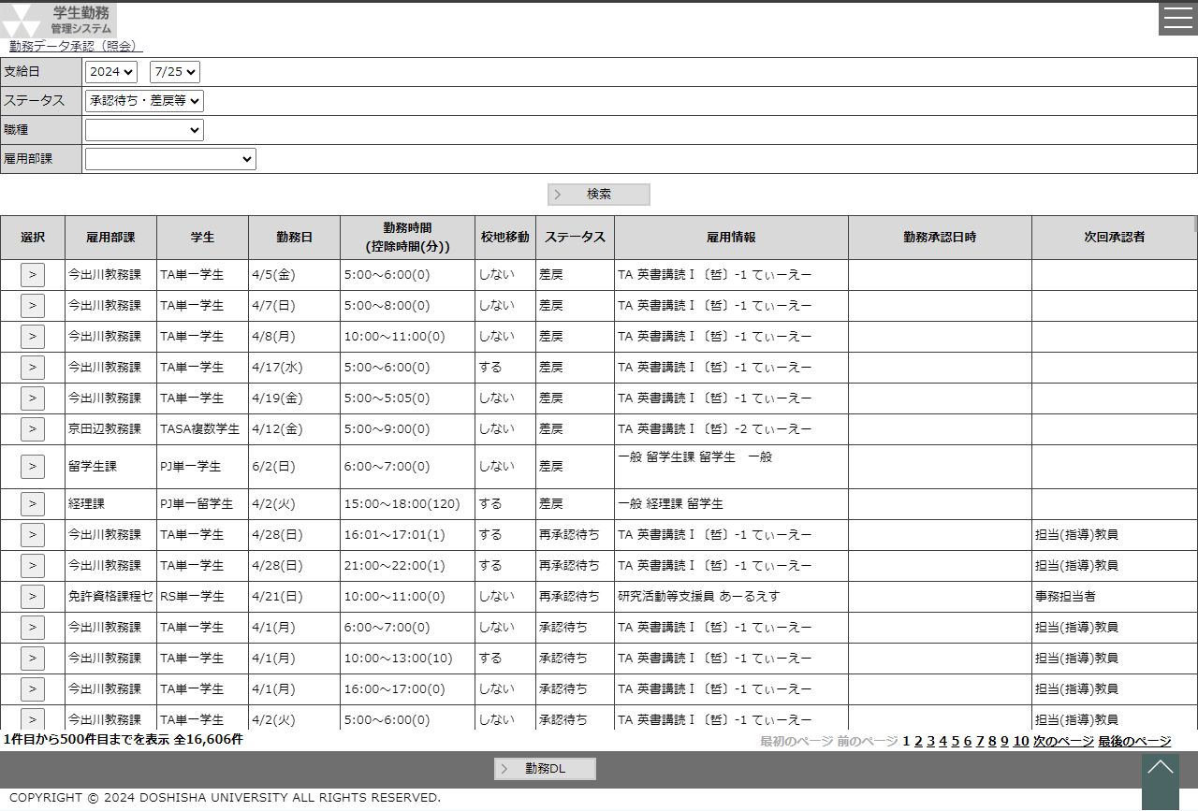
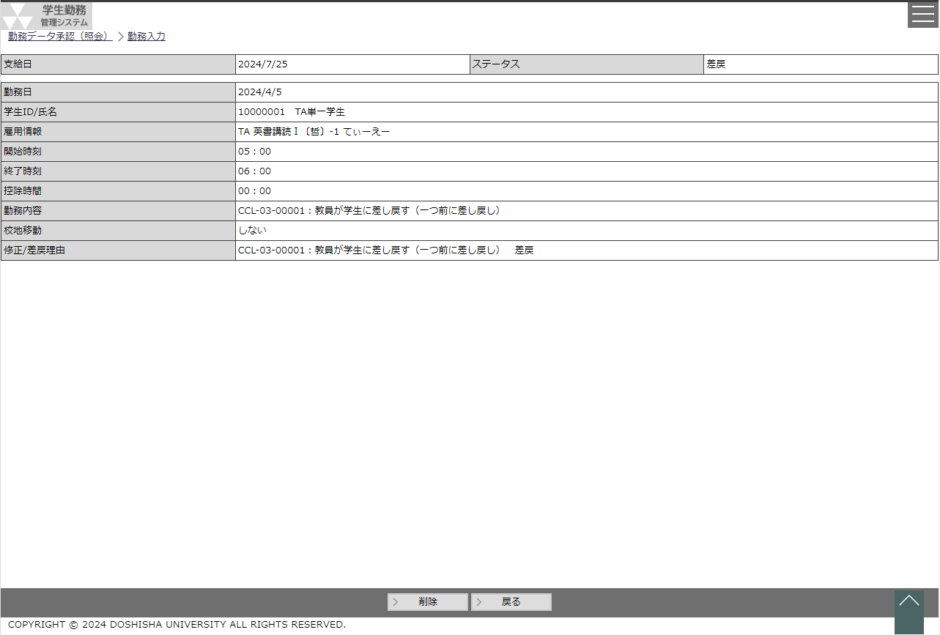
 |  | ○ホーム画面（管理者） |  |  |  |  |  |  |  |  | ○勤務データ承認（照会）画面 |  |  |  |  |  |  | ○勤務入力画面
 |  |  | （CC-020-01G） |  |  |  |  |  |  |  |  | （CK-010-01G） |  |  |  |  |  |  | （GA-010-01G）
 |  |  |  |  | 勤務データ照会ボタン |  |  |  |  |  |  |  |  |  |  | 選択ボタン

 |  |  |  |  |  |  |  |  |  |  |  |  |  |  |  | 戻るボタン

画 面 遷 移 図

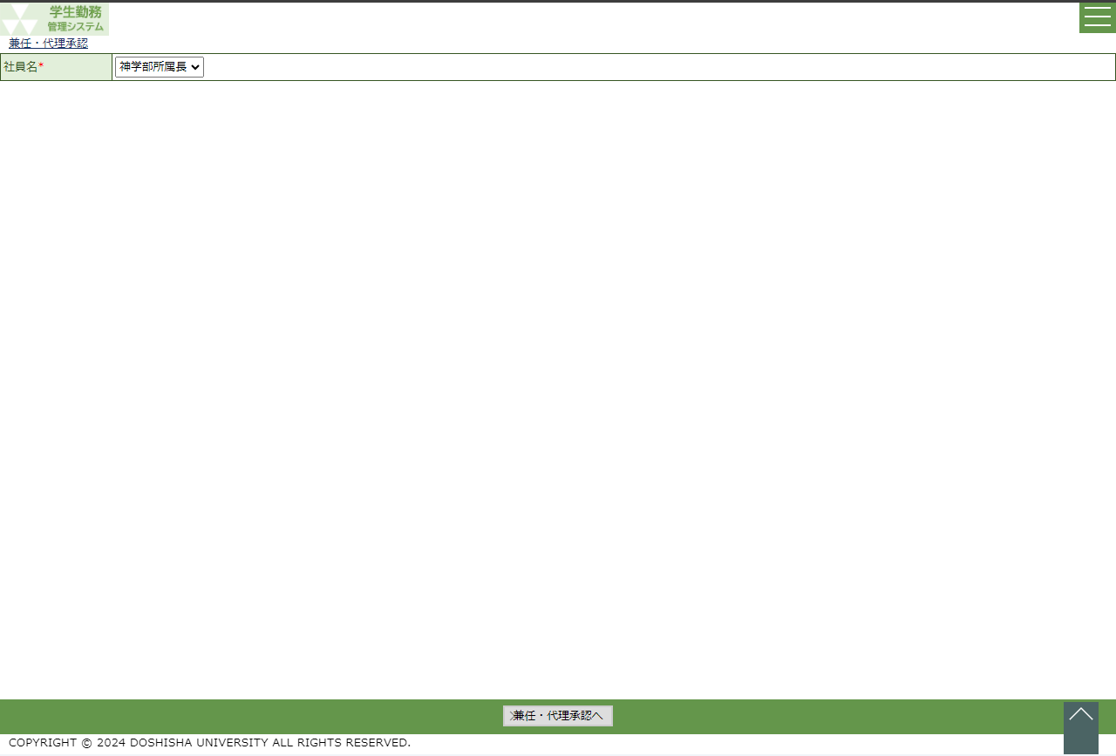
 |  | ○兼任・代理承認画面
 |  |  | （CK-030-01G）
 |  |  |  |  |  |  | 兼任・代理承認へボタン

 |  |  |  |  |  |  |  | ○勤務データ承認（照会）画面
 |  |  |  |  |  |  |  |  | （CK-010-01G）
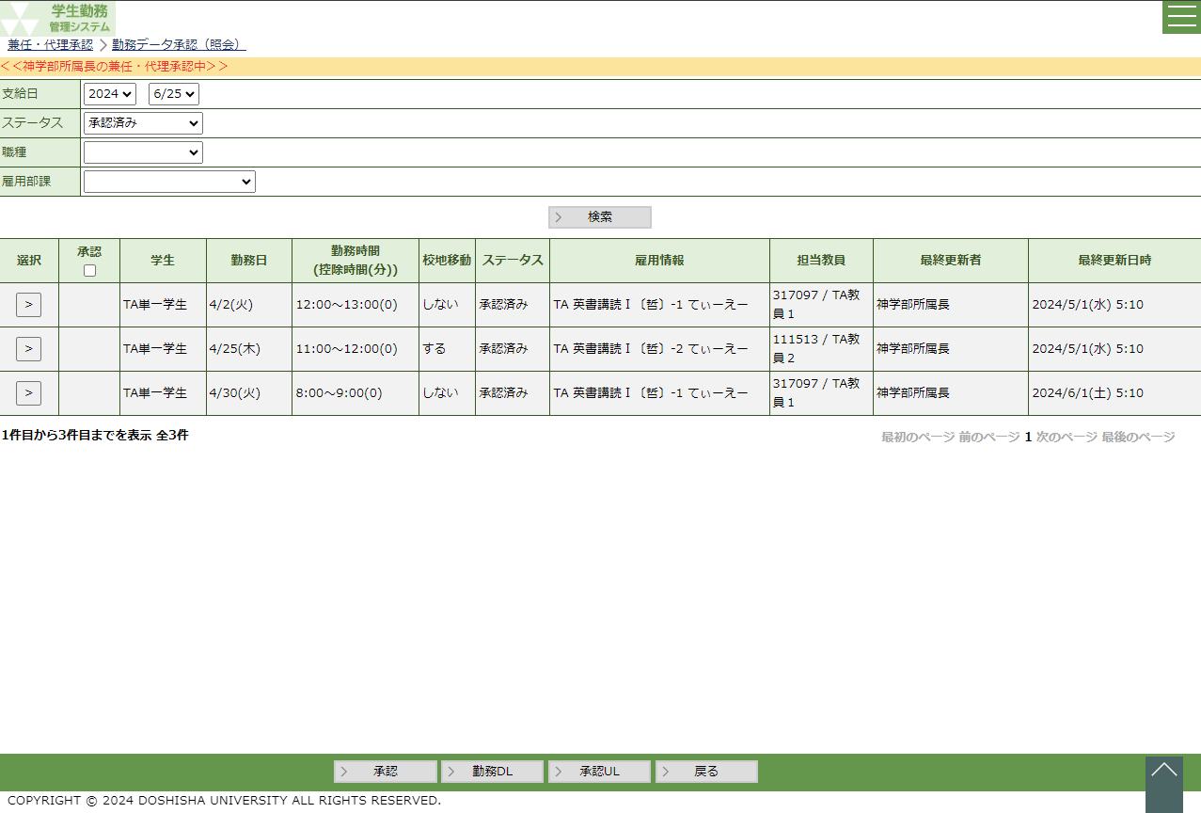

 |  | ○兼任・代理承認画面
 |  |  | （CK-030-01G）
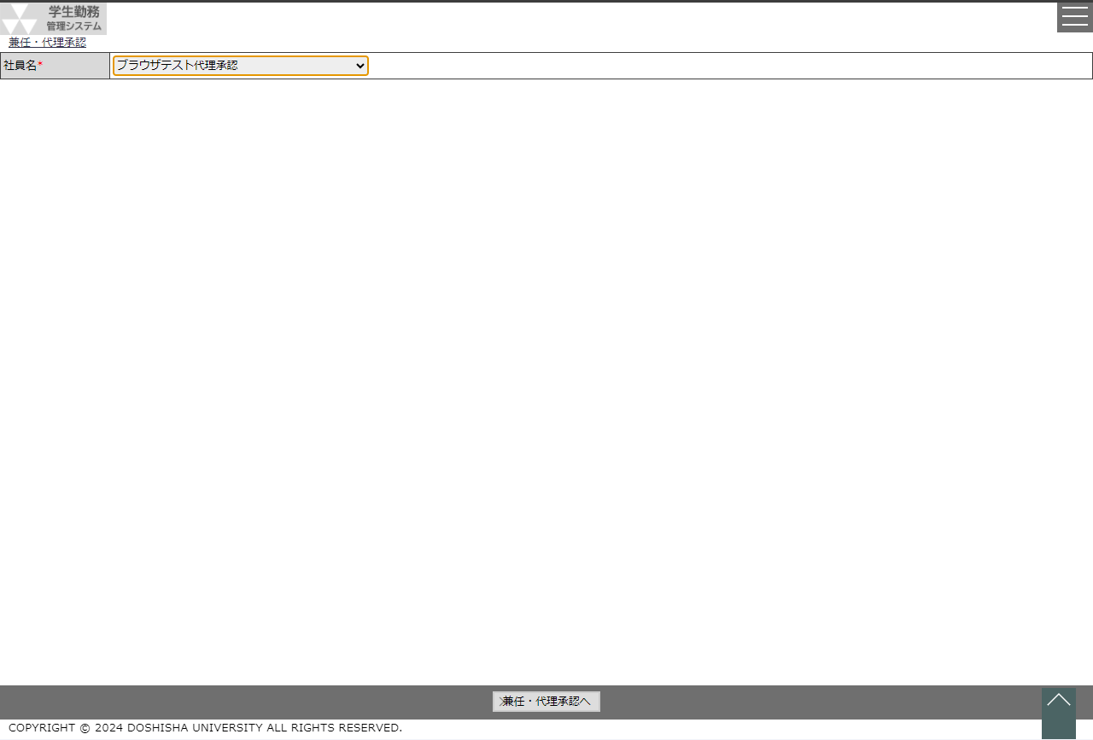

 |  |  |  |  |  | 兼任・代理承認へボタン

勤務データ承認（教員）
システム名 |  |  |  |  | 学生勤務管理システム |  |  |  |  |  |  |  |  |  |  | 工 程 |  | 機能設計 |  |  |  |  |  |  |  |  |  | 作 成 |  |  |  | 木田 優 |  |  |  |  | 2023-10-04 | 管理記号 |  | DUC010
サブシステム名 |  |  |  |  | 共通機能 |  |  |  |  |  |  |  |  |  |  | ドキュメント |  | CK-010_勤務データ承認(照会) |  |  |  |  |  |  |  |  |  | 改 訂 |  |  |  | 木田 優 |  |  |  |  | 2025-06-10

画面名称 |  |  |  |  | 勤務データ承認（教員） |  |  |  |  |  |  |  |  |  |  |  |  | 画面ＩＤ | CK-010-01G |  |  |  |  |  |  |  |  | 利用想定ユーザー |  |  |  |  |  | 教員
画面レイアウト |  |  |  |  |  |  |  |  |  |  |  |  |  |  |  |  |  |  |  |  |  |  |  |  |  |  |  | 機能概要
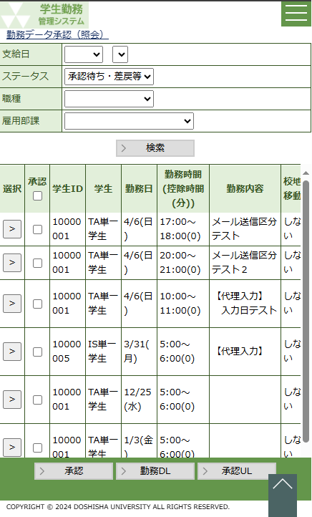
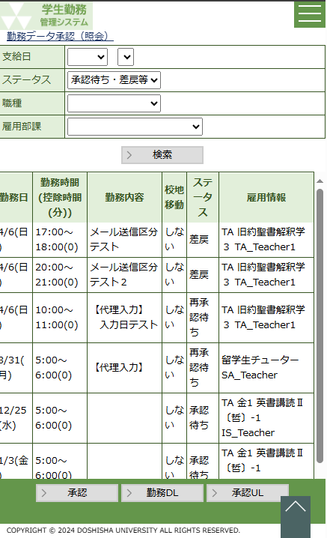
 |  |  |  |  |  |  |  |  |  |  |  |  |  |  |  |  | 一覧を右スクロールした場合 |  |  |  |  |  |  |  |  |  |  |  | ・ | 登録されている勤務データを承認・修正・差戻・照会する時に使用する。
 |  |  |  |  |  |  |  |  |  |  |  |  |  |  |  |  |  |  |  |  |  |  |  |  |  |  |  |  | ・ | 勤務データのダウンロード、アップロードを行う時に使用する。

 |  |  |  |  |  |  |  |  |  |  |  |  |  |  |  |  |  |  |  |  |  |  |  |  |  |  |  | 画面説明 （処理内容・アクション等）

 |  |  |  |  |  |  |  |  |  |  |  |  |  |  |  |  |  |  |  |  |  |  |  |  |  |  |  |  | ・ | 支給日は直近の給与計算の対象となる給与支給日を初期値とする。 |  |  |  |  |  |  |  |  |  |  | 2025年度改修_項番8

 |  |  |  |  |  |  |  |  |  |  |  |  |  |  |  |  |  |  |  |  |  |  |  |  |  |  |  |  | ・ | ステータスは『承認待ち・差戻等」を初期値とする。

 |  |  |  |  |  |  |  |  |  |  |  |  |  |  |  |  |  |  |  |  |  |  |  |  |  |  |  |  | ・ | ログインした教員が承認対象になっている勤務データのみを表示する。
 |  |  |  |  |  |  |  |  |  |  |  |  |  |  |  |  |  |  |  |  |  |  |  |  |  |  |  |  |  |  | ※教員は勤務承認テーブルの主担当教員コードとログインした教員が
 |  |  |  |  |  |  |  |  |  |  |  |  |  |  |  |  |  |  |  |  |  |  |  |  |  |  |  |  |  |  | 持つ教員コードが一致している勤務データを表示

 |  |  |  |  |  |  |  |  |  |  |  |  |  |  |  |  |  |  |  |  |  |  |  |  |  |  |  |  | ・ | 画面を表示したと同時に、支給日とステータスを条件にして、 |  |  |  |  |  |  |  |  |  |  | 2025年度改修_項番8
 |  |  |  |  |  |  |  |  |  |  |  |  |  |  |  |  |  |  |  |  |  |  |  |  |  |  |  |  |  | 検索処理を実行する。

 |  |  |  |  |  |  |  |  |  |  |  |  |  |  |  |  |  |  |  |  |  |  |  |  |  |  |  |  | ・ | 検索結果の行は30行を最大とし、31行目以降はページング機能を使用して
 |  |  |  |  |  |  |  |  |  |  |  |  |  |  |  |  |  |  |  |  |  |  |  |  |  |  |  |  |  | 表示する行を切り替える。

 |  |  |  |  |  |  |  |  |  |  |  |  |  |  |  |  |  |  |  |  |  |  |  |  |  |  |  |  | ・ | 選択ボタンを押下すると、勤務入力画面を表示する。

 |  |  |  |  |  |  |  |  |  |  |  |  |  |  |  |  |  |  |  |  |  |  |  |  |  |  |  |  | ・ | 承認ボタンを押下すると、承認にチェックが入っている勤務データを
 |  |  |  |  |  |  |  |  |  |  |  |  |  |  |  |  |  |  |  |  |  |  |  |  |  |  |  |  |  | 承認し、次の承認者へ承認申請を行う。
 |  |  |  |  |  |  |  |  |  |  |  |  |  |  |  |  |  |  |  |  |  |  |  |  |  |  |  |  |  | ※ステータスが差戻の勤務データを含み、一括承認する場合、
 |  |  |  |  |  |  |  |  |  |  |  |  |  |  |  |  |  |  |  |  |  |  |  |  |  |  |  |  |  |  | 差戻を含んでいる旨の確認メッセージを表示すること。

 |  |  |  |  |  |  |  |  |  |  |  |  |  |  |  |  |  |  |  |  |  |  |  |  |  |  |  |  | ・ | 勤務ＤＬボタンを押下すると、画面に表示されている全結果を
 |  |  |  |  |  |  |  |  |  |  |  |  |  |  |  |  |  |  |  |  |  |  |  |  |  |  |  |  |  | ＥＸＣＥＬダウンロードする。

 |  |  |  |  |  |  |  |  |  |  |  |  |  |  |  |  |  |  |  |  |  |  |  |  |  |  |  |  | ・ | 承認ＵＬボタンを押下すると、勤務データＵＬ画面を表示する。

リストボックス |  |  |  |  |  |  |  |  |  |  |  |  |  |  |  |  |  |  |  |  |  |  |  |  |  |  |  | 権限による画面制御
項目名 |  |  |  |  |  | 内容 |  |  |  |  |  |  |  |  |  |  |  |  |  | 並び順
支給日（年） |  |  |  |  |  | 給与支給マスタの給与支給日の年 |  |  |  |  |  |  |  |  |  |  |  |  |  | 降順
支給日（月日） |  |  |  |  |  | 支給日（年）に一致する給与支給日マスタの給与支給日の月日 |  |  |  |  |  |  |  |  |  |  |  |  |  | 降順
ステータス |  |  |  |  |  | ステータス（※選択肢に「承認待ち・差戻等」を追加し、先頭に表示する）[C00021] |  |  |  |  |  |  |  |  |  |  |  |  |  | 昇順
職種 |  |  |  |  |  | 職種 |  |  |  |  |  |  |  |  |  |  |  |  |  | 昇順 |  |  |  |  |  |  |  | 一覧の並び順
雇用部課 |  |  |  |  |  | 雇用部課 |  |  |  |  |  |  |  |  |  |  |  |  |  | 昇順
 |  |  |  |  |  |  |  |  |  |  |  |  |  |  |  |  |  |  |  |  |  |  |  |  |  |  |  |  | ステータス（昇順）→ 学生ＩＤ[非表示]（昇順）→ 勤務日（昇順）
 |  |  |  |  |  |  |  |  |  |  |  |  |  |  |  |  |  |  |  |  |  |  |  |  |  |  |  |  | → 勤務時間（昇順）

画 面 補 足 説 明

 | ○入力項目（検索条件） |  |  |  |  |  |  |  |  |  |  |  |  |  |  |  |  |  |  |  |  | ○リストボックス（続き）
 | 項目名 |  |  |  |  |  |  |  | 入力必須 |  |  | 桁数 |  | 入力制限等 |  |  |  |  |  |  |  | 【職種】
 | 支給日（年） |  |  |  |  |  |  |  | △ |  |  | － |  | リストボックス |  |  |  |  |  |  |  |  | 職種 |  |  |  |  |  |  |  |  |  |  |  | ▼ |  |  |  |  |  | 2025年度改修_項番8
 | 支給日（月） |  |  |  |  |  |  |  | △ |  |  | － |  | リストボックス |  |  |  |  |  |  |  |  |  |  |  |  | TA |  |  |  |  |  |  |  |  |  |  |  |  |  | 2025年度改修_項番8
 | ステータス |  |  |  |  |  |  |  | × |  |  | － |  | リストボックス |  |  |  |  |  |  |  |  |  |  |  |  | SA
 | 職種 |  |  |  |  |  |  |  | × |  |  | － |  | リストボックス |  |  |  |  |  |  |  |  |  |  |  |  | RA
 | 雇用部課 |  |  |  |  |  |  |  | × |  |  | － |  | リストボックス |  |  |  |  |  |  |  |  |  |  |  |  | LA
 | ※ステータスが『承認待ち・差戻等』以外で支給日（年・月）が空白の場合、エラーメッセージを表示する。 |  |  |  |  |  |  |  |  |  |  |  |  |  |  |  |  |  |  |  |  |  |  |  |  |  | 留学生チューター |  |  |  |  |  |  |  |  |  |  |  |  |  | 2025年度改修_項番8
 |  | エラーメッセージ：ステータスが承認待ち・差戻等以外の場合は支給日を入力してください。 |  |  |  |  |  |  |  |  |  |  |  |  |  |  |  |  |  |  |  |  |  |  |  |  | 研究活動等支援員
 |  |  |  |  |  |  |  |  |  |  |  |  |  |  |  |  |  |  |  |  |  |  |  |  |  |  | 一般
 | ○リストボックス |  |  |  |  |  |  |  |  |  |  |  |  |  |  |  |  |  |  |  |  | 【雇用部課】
 |  | 【支給日】 |  |  |  |  |  |  |  |  |  |  |  |  |  |  |  |  |  |  |  |  | 雇用部課 |  |  |  |  |  |  |  |  |  |  |  | ▼
 |  |  | 支給日 |  |  |  |  |  |  |  | ▼ |  |  |  | ▼ |  |  |  |  |  |  |  |  |  |  |  | 101：法人事務室
 |  |  |  |  |  |  | 2023 |  |  |  |  |  | 9/23 |  |  |  |  |  |  |  |  |  |  |  |  |  | 102：監査室
 |  |  |  |  |  |  | 2022 |  |  |  |  |  | 8/23 |  |  |  |  |  |  |  |  |  |  |  |  |  | 103：募金課
 |  |  |  |  |  |  | 2021 |  |  |  |  |  | 7/23 |  |  |  |  |  |  |  |  |  |  |  |  |  | 104：150周年記念事務室
 |  |  |  |  |  |  |  |  |  |  |  |  |  |  |  |  |  |  |  |  |  |  |  |  |  |  |  | ・
 |  | 支給日（年）の選択結果に連動して、支給日（月）のリストボックスを変動させる。 |  |  |  |  |  |  |  |  |  |  |  |  |  |  |  |  |  |  |  |  |  |  |  |  |  | ・
 |  | 支給日（年）を未選択にすると、支給日（月）をクリアする。
 |  |  |  |  |  |  |  |  |  |  |  |  |  |  |  |  |  |  |  |  |  | 〇行の背景色
 |  |  |  |  |  |  |  |  |  |  |  |  |  |  |  |  |  |  |  |  |  |  | 勤務入力のステータスが「承認待ち」・「再承認待ち」・「差戻」以外の場合、
 |  | 【ステータス】 |  |  |  |  |  |  |  |  |  |  |  |  |  |  |  |  |  |  |  |  | 行の背景色を薄い灰色に設定する。
 |  |  | ステータス |  |  |  |  |  |  |  |  |  |  |  | ▼
 |  |  |  |  |  |  |  |  |  |  |  |  |  |  |  |  |  |  |  |  |  |  | 【ステータスが「差戻」「承認待ち」「再承認待ち」】
 |  |  |  |  |  |  |  | 承認待ち・差戻等 |  |  |  |  |  |  |  |  |  |  |  |  |  |  |  | 選択 | 承認 | 学生 |  |  |  |  |  |  | 勤務日 |  |  |  |  |  | ステータス
 |  |  |  |  |  |  |  | 修正依頼中
 |  |  |  |  |  |  |  | 承認済み |  |  |  |  |  |  |  |  |  |  |  |  |  |  |  | > |  | 同志社 太郎 |  |  |  |  |  |  | 2023-10-16 |  |  |  |  |  | 差戻
 |  |  |  |  |  |  |  |  |  |  |  |  |  |  |  |  |  |  |  |  |  |  |  | > |  | 同志社 次郎 |  |  |  |  |  |  | 2023-10-18 |  |  |  |  |  | 承認待ち
 |  |  |  |  |  | ※ | 承認待ち・差戻等
 |  |  |  |  |  |  |  | ステータスが「承認待ち」「再承認待ち」「差戻」の勤務データを表示 |  |  |  |  |  |  |  |  |  |  |  |  |  |  | 【ステータスが「承認済み」「修正依頼中」】
 |  |  |  |  |  | ※修正依頼中 |  |  |  |  |  |  |  |  |  |  |  |  |  |  |  |  |  | 選択 | 承認 | 学生 |  |  |  |  |  |  | 勤務日 |  |  |  |  |  | ステータス
 |  |  |  |  |  |  |  | 学生または直近の承認者に差し戻した場合のステータス
 |  |  |  |  |  | ※承認済み |  |  |  |  |  |  |  |  |  |  |  |  |  |  |  |  |  | > |  | 同志社 太郎 |  |  |  |  |  |  | 2023-10-16 |  |  |  |  |  | 承認済み
 |  |  |  |  |  |  |  | 勤務データを承認した場合のステータス |  |  |  |  |  |  |  |  |  |  |  |  |  |  |  | > |  | 同志社 次郎 |  |  |  |  |  |  | 2023-10-18 |  |  |  |  |  | 承認済み

 |  |  |  |  |  |  |  |  |  |  |  |  |  |  |  |  |  |  |  |  |  | 〇一括承認時のワーニングメッセージ
 |  |  |  |  |  |  |  |  |  |  |  |  |  |  |  |  |  |  |  |  |  |  | ワーニング条件 |  |  |  |  |  |  |  |  |  |  |  | ワーニングメッセージ
 |  |  |  |  |  |  |  |  |  |  |  |  |  |  |  |  |  |  |  |  |  |  | 一括承認する勤務データの中に差戻された勤務データを含む場合 |  |  |  |  |  |  |  |  |  |  |  | 差戻を含む勤務を一括承認しようとしています。よろしいですか？

画 面 補 足 説 明

 | ○出力項目
 | 項目名 |  |  |  |  | 編集内容等 |  |  |  |  |  |  |  |  |  |  |  |  |  |  |  | 〇選択ボタン
 | 承認 |  |  |  |  | ステータスが承認待ち、再承認待ち、差戻の行のみ、チェックボックスを表示する |  |  |  |  |  |  |  |  |  |  |  |  |  |  |  | ステータスによって、勤務入力画面の表示内容を制御する。
 |  |  |  |  |  |  |  |  |  |  |  |  |  |  |  |  |  |  |  |  |  |  | ステータス：承認済み、修正依頼中 |  |  |  |  |  |  |  |  |  |  |  |  | ステータス：承認待ち・再承認待ち・差戻
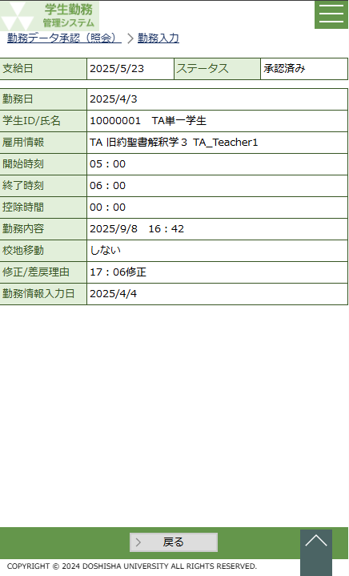
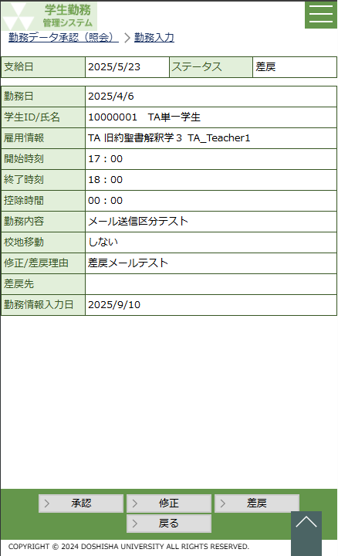
 | 学生ID |  |  |  |  | 学生ID（社員ID） |  |  |  |  |  |  |  |  |  |  |  |  |  |  |  |  |  |  |  |  |  |  |  |  |  |  |  |  |  |  |  |  |  |  | 2025年度改修_項番4
 | 学生 |  |  |  |  | 学生氏名
 | 勤務日 |  |  |  |  | MM/dd(aaa)
 | 勤務時間 (控除時間(分)) |  |  |  |  | hh:mm ～hh:mm (m) 勤務開始時刻～勤務終了時刻（勤務控除時間(分)）

 | 勤務内容 |  |  |  |  | 勤務内容 |  |  |  |  |  |  |  |  |  |  |  |  |  |  |  |  |  |  |  |  |  |  |  |  |  |  |  |  |  |  |  |  |  |  | 2025年度改修_項番4
 | 校地移動 |  |  |  |  | する or しない
 | ステータス
 | 雇用情報※1 |  |  |  |  | 職種毎に表示する情報が変動します 詳細は※1参照

 | 最終更新者 |  |  |  |  | 更新者氏名
 | 最終更新日時 |  |  |  |  | yyyy/M/d(aaa) hh:mm |  |  |  |  |  |  |  |  |  |  |  |  |  |  |  |  |  |  |  |  |  |  |  |  |  |  |  |  |  |  |  |  |  |  | 2025年度改修_項番4
 |  |  |  |  |  |  |  |  |  |  |  |  |  |  |  |  |  |  |  |  |  |  |  |  |  |  |  |  |  |  |  |  |  |  |  |  |  |  |  |  | 2025年度改修_項番4
 | ※1 |  | 雇用情報について
 |  | 職種 |  | 雇用情報1 |  |  | 雇用情報2 |  |  | 雇用情報3 |  |  |  | 雇用情報4 | 雇用情報5
 |  | TA |  | 職種 |  |  | 曜日講時 |  |  | 科目 |  |  |  | クラスコード | 指導教員名
 |  | SA |  | 職種 |  |  | 曜日講時 |  |  | 科目 |  |  |  | クラスコード | 指導教員名
 |  | RA |  | 職種 |  |  | 雇用部課名 |  |  | 指導教員名 |  |  |  |  |  |  |  |  |  |  |  |  |  |  |  |  |  |  |  |  |  |  |  |  |  |  |  |  |  |  | 2025年度改修_項番7
 |  | LA |  | 職種 |  |  | 雇用部課名
 |  | IS |  | 職種 |  |  | 指導教員名
 |  | RS |  | 職種 |  |  | 指導教員名
 |  | PJ |  | 職種 |  |  | 雇用部課名 |  |  | 業務内容等

 |  |  |  |  |  |  |  |  |  |  |  |  |  |  |  |  |  |  |  |  |  |  |  | ※勤務入力の修正・差戻ボタン押下時の制御は「GA-010：勤務入力」の設計書を参照。

 |  |  |  |  |  |  |  |  |  |  |  |  |  |  |  |  |  |  |  |  |  | 〇勤務ＤＬ
 |  |  |  |  |  |  |  |  |  |  |  |  |  |  |  |  |  |  |  |  |  |  | 勤務データのダウンロードフォーマットは「勤務データＵＬ」の画面補足説明を参照。
 |  |  |  |  |  |  |  |  |  |  |  |  |  |  |  |  |  |  |  |  |  |  | ※勤務ＤＬしたフォーマットを使用し、勤務データＵＬ画面からアップロードする必要があります。

画 面 補 足 説 明

 | 〇兼任・代理承認の場合、兼任・代理承認中と文言を表示 |  |  |  |  |  |  |  |  |  |  |  |  |  |  |  |  |  |  |  | 〇選択ボタンを押下した後の勤務修正画面にも兼任・代理承認中と文言を表示
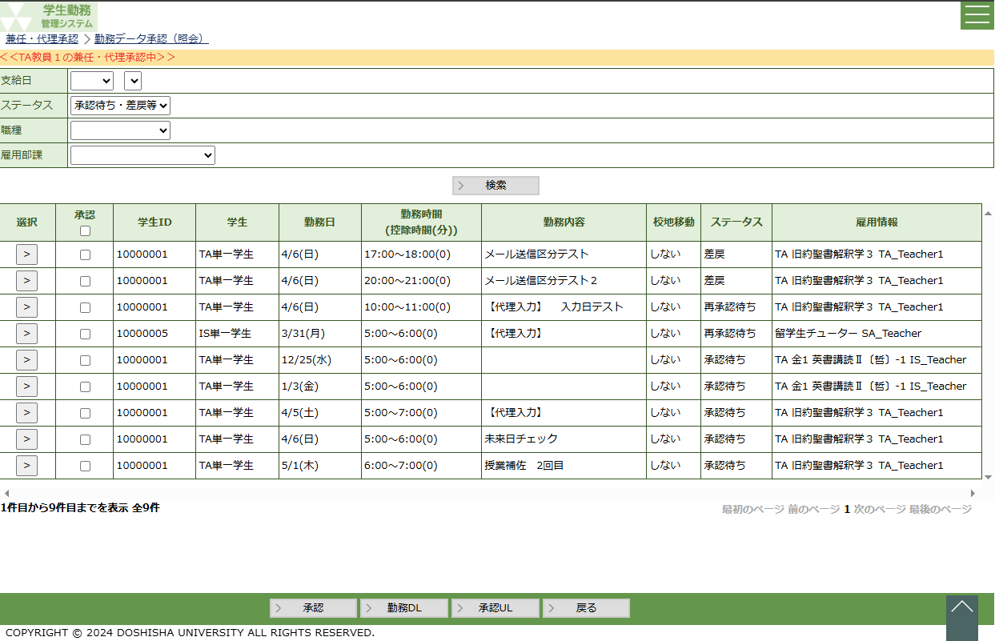
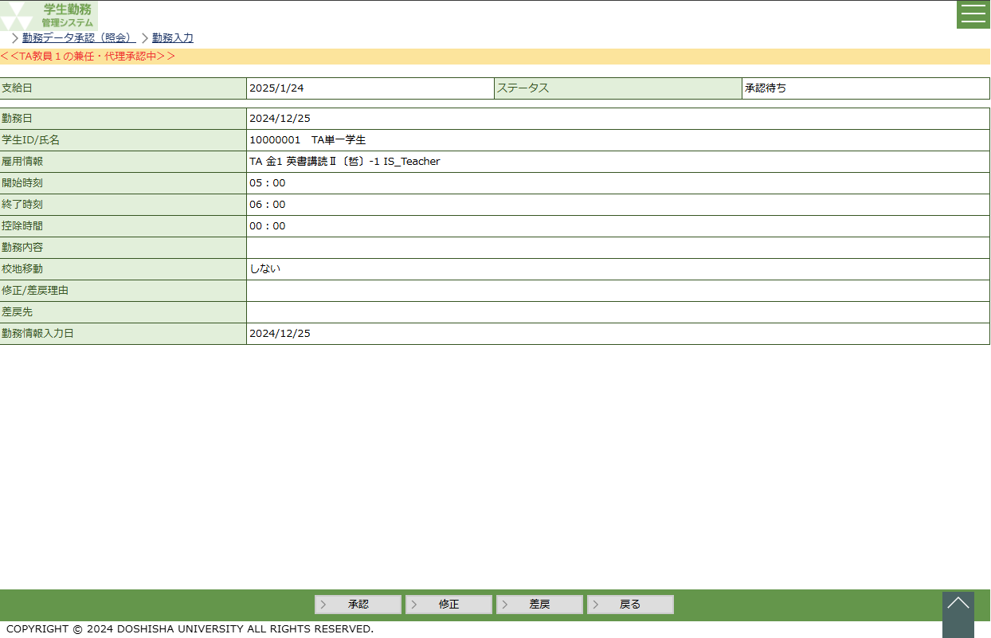

 |  | ・ | パンくずリストの下に ＜＜{兼任・代理承認中の社員名}の兼任・代理承認中＞＞ と表示する。 |  |  |  |  |  |  |  |  |  |  |  |  |  |  |  |  |  |  | ・ | パンくずリストの下に ＜＜{兼任・代理承認中の社員名}の兼任・代理承認中＞＞ と表示する。
 |  |  |  |  |  |  |  |  |  |  |  |  |  |  |  |  |  |  |  |  |  | ・ | 兼任・代理承認で処理した際の更新者は処理した人の社員IDが登録されます。

勤務データ承認（担当者）
システム名 |  |  |  |  | 学生勤務管理システム |  |  |  |  |  |  |  |  |  |  |  | 工 程 | 機能設計 |  |  |  |  |  |  |  |  |  | 作 成 |  |  |  | 木田 優 |  |  |  | 2023-10-04 | 管理記号 |  | DUC010
サブシステム名 |  |  |  |  | 共通機能 |  |  |  |  |  |  |  |  |  |  |  | ドキュメント | CK-010_勤務データ承認(照会) |  |  |  |  |  |  |  |  |  | 改 訂 |  |  |  | 木田 優 |  |  |  | 2025-06-10

画面名称 |  |  |  |  | 勤務データ承認（担当者） |  |  |  |  |  |  |  |  |  |  |  |  | 画面ＩＤ | CK-010-01G |  |  |  |  |  |  |  |  | 利用想定ユーザー |  |  |  |  |  | 担当者
画面レイアウト |  |  |  |  |  |  |  |  |  |  |  |  |  |  |  |  |  |  |  |  |  |  |  |  |  |  |  | 機能概要

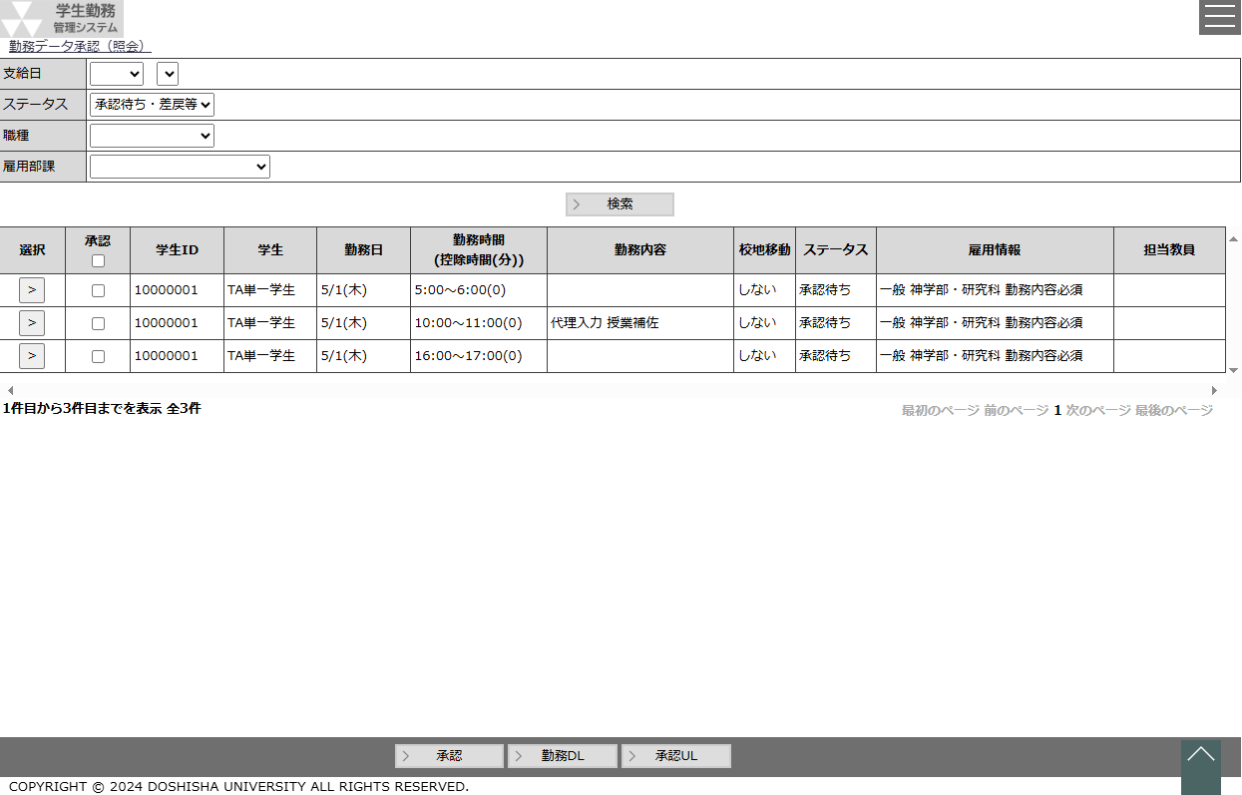
 |  |  |  |  |  |  |  |  |  |  |  |  |  |  |  |  |  |  |  |  |  |  |  |  |  |  |  |  | ・ | 登録されている勤務データを承認・修正・差戻・照会する時に使用する。
 |  |  |  |  |  |  |  |  |  |  |  |  |  |  |  |  |  |  |  |  |  |  |  |  |  |  |  |  | ・ | 勤務データのダウンロード、アップロードを行う時に使用する。

 |  |  |  |  |  |  |  |  |  |  |  |  |  |  |  |  |  |  |  |  |  |  |  |  |  |  |  | 画面説明 （処理内容・アクション等）

 |  |  |  |  |  |  |  |  |  |  |  |  |  |  |  |  |  |  |  |  |  |  |  |  |  |  |  |  | ・ | 支給日は直近の給与計算の対象となる給与支給日を初期値とする。 |  |  |  |  |  |  |  |  |  | 2025年度改修_項番8

 |  |  |  |  |  |  |  |  |  |  |  |  |  |  |  |  |  |  |  |  |  |  |  |  |  |  |  |  | ・ | ステータスは『承認待ち・差戻等」を初期値とする。
 |  |  |  |  |  |  |  |  |  |  |  |  |  |  |  |  |  |  |  |  |  |  |  |  |  |  |  |  | ・ | 画面を表示したと同時に、ステータスを条件にして、 |  |  |  |  |  |  |  |  |  | 2025/7/25 追加
 |  |  |  |  |  |  |  |  |  |  |  |  |  |  |  |  |  |  |  |  |  |  |  |  |  |  |  |  |  | 検索処理を実行する。
 |  |  |  |  |  |  |  |  |  |  |  |  |  |  |  |  |  |  |  |  |  |  |  |  |  |  |  |  | ・ | ログインした担当者が承認対象になっている勤務データのみを表示する。
 |  |  |  |  |  |  |  |  |  |  |  |  |  |  |  |  |  |  |  |  |  |  |  |  |  |  |  |  |  |  | ※担当者は勤務承認テーブルの雇用部課、承認権限とログインした
 |  |  |  |  |  |  |  |  |  |  |  |  |  |  |  |  |  |  |  |  |  |  |  |  |  |  |  |  |  |  | 担当者が持つ雇用部課、承認権限が一致している勤務データを表示

 |  |  |  |  |  |  |  |  |  |  |  |  |  |  |  |  |  |  |  |  |  |  |  |  |  |  |  |  | ・ | 検索結果の行は500行を最大とし、501行目以降はページング機能を
 |  |  |  |  |  |  |  |  |  |  |  |  |  |  |  |  |  |  |  |  |  |  |  |  |  |  |  |  |  | 使用して表示する行を切り替える。

 |  |  |  |  |  |  |  |  |  |  |  |  |  |  |  |  |  |  |  |  |  |  |  |  |  |  |  |  | ・ | 選択ボタンを押下すると、勤務入力画面を表示する。

 |  |  |  |  |  |  |  |  |  |  |  |  |  |  |  |  |  |  |  |  |  |  |  |  |  |  |  |  | ・ | 承認ボタンを押下すると、承認にチェックが入っている勤務データを
 |  |  |  |  |  |  |  |  |  |  |  |  |  |  |  |  |  |  |  |  |  |  |  |  |  |  |  |  |  | 承認し、次の承認者へ承認申請を行う。
 |  |  |  |  |  |  |  |  |  |  |  |  |  |  |  |  |  |  |  |  |  |  |  |  |  |  |  |  |  | ※ステータスが差戻の勤務データを含み、一括承認する場合、
 |  |  |  |  |  |  |  |  |  |  |  |  |  |  |  |  |  |  |  |  |  |  |  |  |  |  |  |  |  |  | 差戻を含んでいる旨の確認メッセージを表示すること。

 |  |  |  |  |  |  |  |  |  |  |  |  |  |  |  |  |  |  |  |  |  |  |  |  |  |  |  |  | ・ | 勤務ＤＬボタンを押下すると、画面に表示されている全結果を
 |  |  |  |  |  |  |  |  |  |  |  |  |  |  |  |  |  |  |  |  |  |  |  |  |  |  |  |  |  | ＥＸＣＥＬダウンロードする。
 |  |  |  |  |  |  |  |  |  |  |  |  |  |  |  |  |  |  |  |  |  |  |  |  |  |  |  |  | ・ | 承認ＵＬボタンを押下すると、勤務データＵＬ画面を表示する。

リストボックス |  |  |  |  |  |  |  |  |  |  |  |  |  |  |  |  |  |  |  |  |  |  |  |  |  |  |  | 権限による画面制御
項目名 |  |  |  |  |  | 内容 |  |  |  |  |  |  |  |  |  |  |  |  |  | 並び順
支給日（年） |  |  |  |  |  | 給与支給マスタの給与支給日の年 |  |  |  |  |  |  |  |  |  |  |  |  |  | 降順
支給日（月日） |  |  |  |  |  | 支給日（年）に一致する給与支給日マスタの給与支給日の月日 |  |  |  |  |  |  |  |  |  |  |  |  |  | 降順
ステータス |  |  |  |  |  | ステータス（※選択肢に「承認待ち・差戻等」を追加し、先頭に表示する）[C00021] |  |  |  |  |  |  |  |  |  |  |  |  |  | 昇順
職種 |  |  |  |  |  | 職種 |  |  |  |  |  |  |  |  |  |  |  |  |  | 昇順 |  |  |  |  |  |  |  | 一覧の並び順
雇用部課 |  |  |  |  |  | 雇用部課 |  |  |  |  |  |  |  |  |  |  |  |  |  | 昇順
 |  |  |  |  |  |  |  |  |  |  |  |  |  |  |  |  |  |  |  |  |  |  |  |  |  |  |  |  | ステータス（昇順）→ 学生ＩＤ[非表示]（昇順）→ 勤務日（昇順）
 |  |  |  |  |  |  |  |  |  |  |  |  |  |  |  |  |  |  |  |  |  |  |  |  |  |  |  |  | → 勤務時間（昇順）

画 面 補 足 説 明

 | ○入力項目（検索条件） |  |  |  |  |  |  |  |  |  |  |  |  |  |  |  |  |  |  |  |  | ○リストボックス（続き）
 | 項目名 |  |  |  |  |  |  |  | 入力必須 |  |  | 桁数 |  | 入力制限等 |  |  |  |  |  |  |  |  |  | 【雇用部課】
 | 支給日（年） |  |  |  |  |  |  |  | △ |  |  | － |  | リストボックス |  |  |  |  |  |  |  |  |  |  | 雇用部課 |  |  |  |  |  |  |  |  |  |  | ▼ |  |  |  | 2025年度改修_項番8
 | 支給日（月） |  |  |  |  |  |  |  | △ |  |  | － |  | リストボックス |  |  |  |  |  |  |  |  |  |  |  |  |  |  | 101：法人事務室 |  |  |  |  |  |  |  |  |  |  | 2025年度改修_項番8
 | ステータス |  |  |  |  |  |  |  | × |  |  | － |  | リストボックス |  |  |  |  |  |  |  |  |  |  |  |  |  |  | 102：監査室
 | 職種 |  |  |  |  |  |  |  | × |  |  | － |  | リストボックス |  |  |  |  |  |  |  |  |  |  |  |  |  |  | 103：募金課
 | 雇用部課 |  |  |  |  |  |  |  | × |  |  | － |  | リストボックス |  |  |  |  |  |  |  |  |  |  |  |  |  |  | 104：150周年記念事務室
 | ※ステータスが『承認待ち・差戻等』以外で支給日（年・月）が空白の場合、エラーメッセージを表示する。 |  |  |  |  |  |  |  |  |  |  |  |  |  |  |  |  |  |  |  |  |  |  |  |  |  |  |  |  | ・ |  |  |  |  |  |  |  |  |  | 2025年度改修_項番8
 |  | エラーメッセージ：ステータスが承認待ち・差戻等以外の場合は支給日を入力してください。 |  |  |  |  |  |  |  |  |  |  |  |  |  |  |  |  |  |  |  |  |  |  |  |  |  |  |  | ・

 | ○リストボックス |  |  |  |  |  |  |  |  |  |  |  |  |  |  |  |  |  |  |  |  | 〇行の背景色
 |  | 【支給日】 |  |  |  |  |  |  |  |  |  |  |  |  |  |  |  |  |  |  |  |  | 勤務入力のステータスが「承認待ち」・「再承認待ち」・「差戻」以外の場合、
 |  |  | 支給日 |  |  |  |  |  |  |  | ▼ |  |  |  |  | ▼ |  |  |  |  |  |  | 行の背景色を薄い灰色に設定する。
 |  |  |  |  |  |  | 2023 |  |  |  |  |  | 9/23
 |  |  |  |  |  |  | 2022 |  |  |  |  |  | 8/23 |  |  |  |  |  |  |  |  |  | 【ステータスが「差戻」「承認待ち」「再承認待ち」】
 |  |  |  |  |  |  | 2021 |  |  |  |  |  | 7/23 |  |  |  |  |  |  |  |  |  |  | 選択 |  | 承認 | 学生 |  |  |  |  |  | 勤務日 |  |  |  |  | ステータス

 |  | 支給日（年）の選択結果に連動して、支給日（月）のリストボックスを変動させる。 |  |  |  |  |  |  |  |  |  |  |  |  |  |  |  |  |  |  |  |  |  | > |  |  | 同志社 太郎 |  |  |  |  |  | 2023-10-16 |  |  |  |  | 差戻
 |  | 支給日（年）を未選択にすると、支給日（月）はクリアする。 |  |  |  |  |  |  |  |  |  |  |  |  |  |  |  |  |  |  |  |  |  | > |  |  | 同志社 次郎 |  |  |  |  |  | 2023-10-18 |  |  |  |  | 承認待ち

 |  |  |  |  |  |  |  |  |  |  |  |  |  |  |  |  |  |  |  |  |  |  | 【ステータスが「承認済み」「修正依頼中」】
 |  | 【ステータス】 |  |  |  |  |  |  |  |  |  |  |  |  |  |  |  |  |  |  |  |  |  | 選択 |  | 承認 | 学生 |  |  |  |  |  | 勤務日 |  |  |  |  | ステータス
 |  |  | ステータス |  |  |  |  |  |  |  |  |  |  |  |  | ▼
 |  |  |  |  |  |  |  |  |  |  |  |  |  |  |  |  |  |  |  |  |  |  |  | > |  |  | 同志社 太郎 |  |  |  |  |  | 2023-10-16 |  |  |  |  | 承認済み
 |  |  |  |  |  |  |  | 承認待ち・差戻等 |  |  |  |  |  |  |  | ※差戻：上位承認者から差戻を受けた |  |  |  |  |  |  |  | > |  |  | 同志社 次郎 |  |  |  |  |  | 2023-10-18 |  |  |  |  | 承認済み
 |  |  |  |  |  |  |  | 修正依頼中 |  |  |  |  |  |  |  | ※下位承認者または学生へ差戻した
 |  |  |  |  |  |  |  | 承認済
 |  |  |  |  |  |  |  |  |  |  |  |  |  |  |  |  |  |  |  |  |  | 〇 | 一括承認時のワーニングメッセージ
 |  | 【職種】 |  |  |  |  |  |  |  |  |  |  |  |  |  |  |  |  |  |  |  |  | ワーニング条件 |  |  |  |  |  |  |  |  |  |  |  | ワーニングメッセージ
 |  |  | 職種 |  |  |  |  |  |  |  |  |  |  |  | ▼ |  |  |  |  |  |  |  | 一括承認する勤務データの中に差戻された勤務データを含む場合 |  |  |  |  |  |  |  |  |  |  |  | 差戻を含む勤務を一括承認しようとしています。よろしいですか？
 |  |  |  |  |  |  | TA
 |  |  |  |  |  |  | SA
 |  |  |  |  |  |  | RA |  |  |  |  |  |  |  |  |  |  |  |  |  |  | 〇 | エラーメッセージ
 |  |  |  |  |  |  | LA |  |  |  |  |  |  |  |  |  |  |  |  |  |  |  | エラー条件 |  |  |  |  |  |  |  |  |  |  |  | エラーメッセージ
 |  |  |  |  |  |  | 留学生チューター |  |  |  |  |  |  |  |  |  |  |  |  |  |  |  | 勤務日＜給与改定日 ※給与改定日は画面の支給日より雇用年度を取得し、給与支給日マスタの雇用年度と一致する中で一番後の有効な給与改定日とする |  |  |  |  |  |  |  |  |  |  |  | 本給（時間給）改定より前の勤務は承認または差戻はできません。給与厚生課に連絡の上、適切な給与支給手続きを行ってください。行={0}、学生名={1}、勤務日={2}、勤務時間={3}
 |  |  |  |  |  |  | 研究活動等支援員
 |  |  |  |  |  |  | 一般

 |  |  |  |  |  |  |  |  |  |  |  |  |  |  |  |  |  |  |  |  |  |  | ※一括承認時のエラーが複数発生した場合にメッセージエリアに全てを表示することができません。
 |  |  |  |  |  |  |  |  |  |  |  |  |  |  |  |  |  |  |  |  |  |  | 一括承認時のエラーを参考に学生IDと勤務日より対象の勤務情報を除外し、承認UL機能を使用して、
 |  |  |  |  |  |  |  |  |  |  |  |  |  |  |  |  |  |  |  |  |  |  | 一括登録してください。
画 面 補 足 説 明

 | ○出力項目
 | 項目名 |  |  |  |  | 編集内容等 |  |  |  |  |  |  |  |  |  |  |  |  |  |  |  | 〇選択ボタン
 | 承認 |  |  |  |  | ステータスが承認待ち、再承認待ち、差戻の行のみ、チェックボックスを表示する |  |  |  |  |  |  |  |  |  |  |  |  |  |  |  | ステータスによって、勤務入力画面の表示内容を制御する。
 |  |  |  |  |  |  |  |  |  |  |  |  |  |  |  |  |  |  |  |  |  |  | ステータス：承認済み、修正依頼中
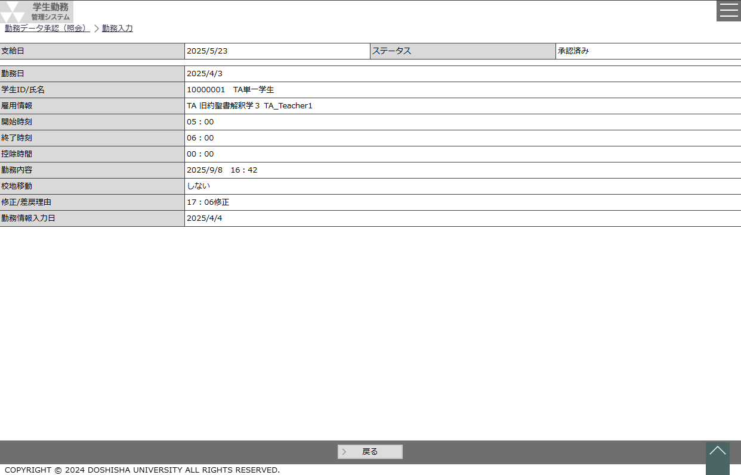
 | 学生ID |  |  |  |  | 学生ID（社員ID） |  |  |  |  |  |  |  |  |  |  |  |  |  |  |  |  |  |  |  |  |  |  |  |  |  |  |  |  |  |  |  |  |  | 2025年度改修_項番4
 | 学生 |  |  |  |  | 学生氏名
 | 勤務日 |  |  |  |  | MM/dd(aaa)
 | 勤務時間 (控除時間(分)) |  |  |  |  | hh:mm ～hh:mm (m) 勤務開始時刻～勤務終了時刻（勤務控除時間(分)）

 | 勤務内容 |  |  |  |  | 勤務内容 |  |  |  |  |  |  |  |  |  |  |  |  |  |  |  |  |  |  |  |  |  |  |  |  |  |  |  |  |  |  |  |  |  | 2025年度改修_項番4
 | 校地移動 |  |  |  |  | する or しない
 | ステータス
 | 雇用情報※1 |  |  |  |  | 職種毎に表示する情報が変動します 詳細は※1参照

 | 担当教員 |  |  |  |  | 雇用情報の担当教員コード/担当教員氏名
 | 最終更新者 |  |  |  |  | 更新者氏名 |  |  |  |  |  |  |  |  |  |  |  |  |  |  |  |  |  |  |  |  |  |  |  |  |  |  |  |  |  |  |  |  |  | 2025年度改修_項番4
 | 最終更新日時 |  |  |  |  | yyyy/M/d(aaa) hh:mm |  |  |  |  |  |  |  |  |  |  |  |  |  |  |  |  |  |  |  |  |  |  |  |  |  |  |  |  |  |  |  |  |  | 2025年度改修_項番4

 | ※1 |  | 雇用情報について
 |  | 職種 |  | 雇用情報1 |  |  | 雇用情報2 |  |  | 雇用情報3 |  |  |  | 雇用情報4 |  | 雇用情報5
 |  | TA |  | 職種 |  |  | 曜日講時 |  |  | 科目 |  |  |  | クラスコード |  | 指導教員名
 |  | SA |  | 職種 |  |  | 曜日講時 |  |  | 科目 |  |  |  | クラスコード |  | 指導教員名
 |  | RA |  | 職種 |  |  | 雇用部課名 |  |  | 指導教員名 |  |  |  |  |  |  |  |  |  |  |  |  |  |  |  |  |  |  |  |  |  |  |  |  |  |  |  |  |  | 2025年度改修_項番7
 |  | LA |  | 職種 |  |  | 雇用部課名
 |  | IS |  | 職種 |  |  | 指導教員名
 |  | RS |  | 職種 |  |  | 指導教員名
 |  | PJ |  | 職種 |  |  | 雇用部課名 |  |  | 業務内容等

画 面 補 足 説 明

 | 〇選択ボタン（続き）

 |  | ステータス：承認待ち・再承認待ち・差戻
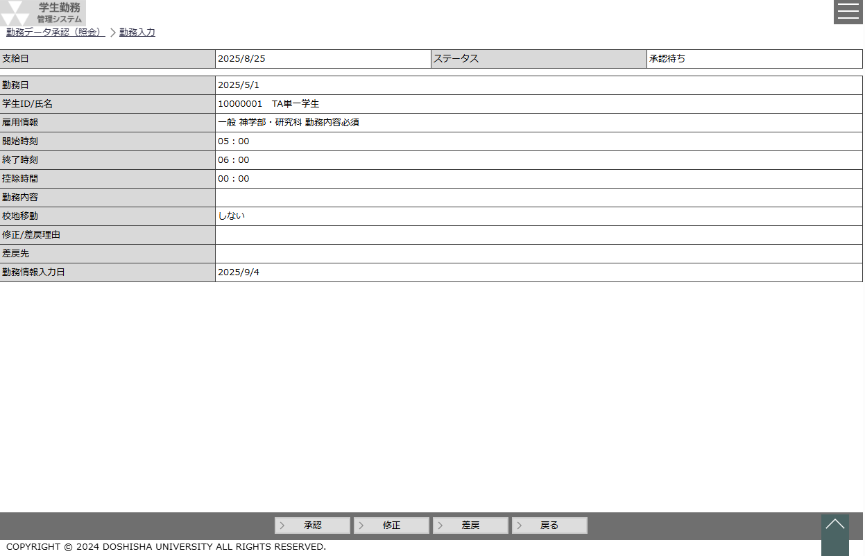

 |  |  | ※勤務入力の修正・差戻ボタン押下時の制御は「GA-010：勤務入力」の設計書を参照。

 | 〇勤務ＤＬ
 |  | 勤務データのダウンロードフォーマットは「勤務データＵＬ」の画面補足説明を参照。
 |  | ※勤務ＤＬしたフォーマットを使用し、勤務データＵＬ画面からアップロードする必要があります。

画 面 補 足 説 明

 | 〇兼任・代理承認の場合、兼任・代理承認中と文言を表示 |  |  |  |  |  |  |  |  |  |  |  |  |  |  |  |  |  |  |  | 〇選択ボタンを押下した後の勤務修正画面にも兼任・代理承認中と文言を表示
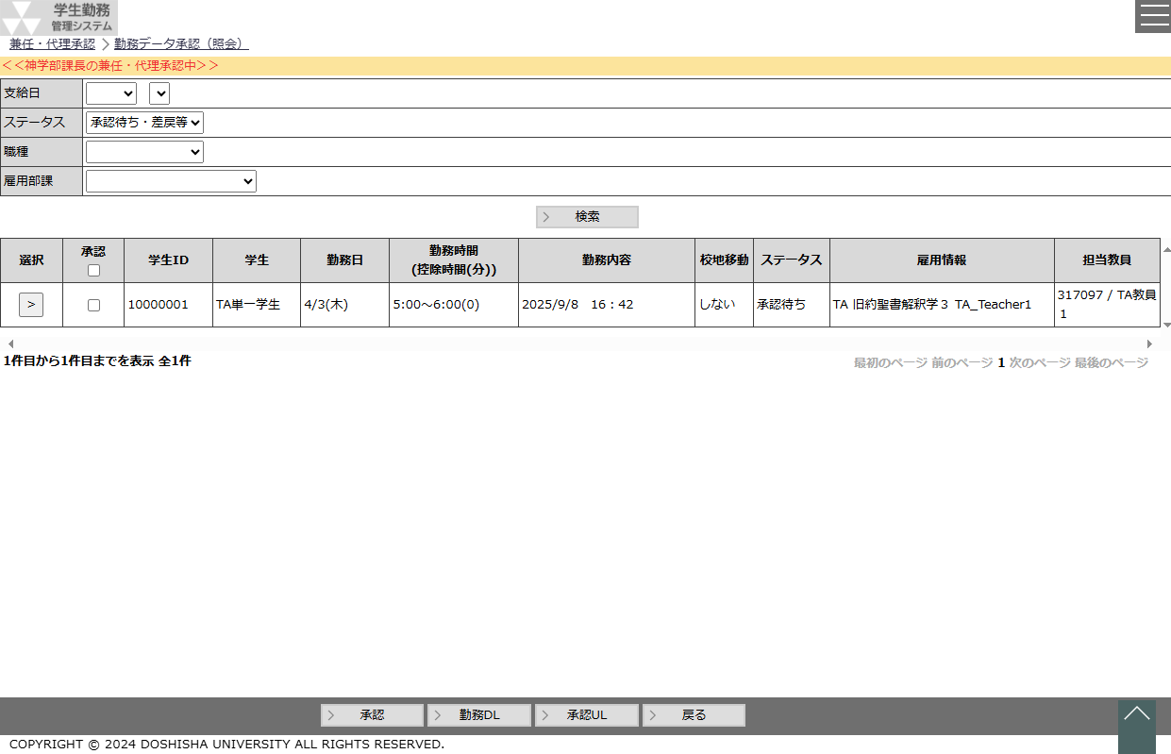
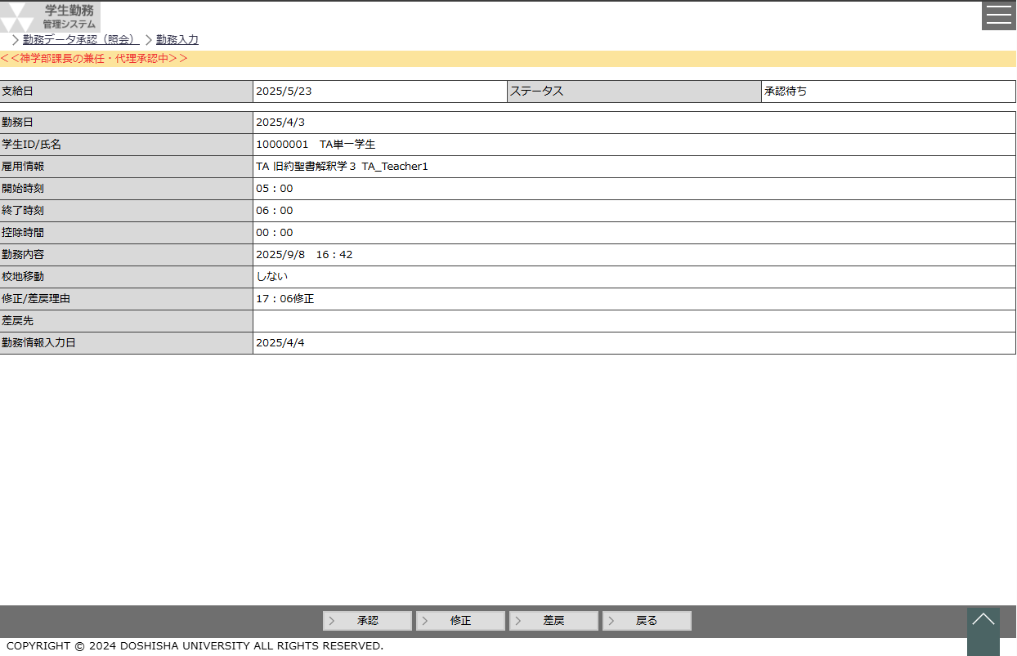

 |  | ・ | パンくずリストの下に ＜＜{兼任・代理承認中の社員名}の兼任・代理承認中＞＞ と表示する。 |  |  |  |  |  |  |  |  |  |  |  |  |  |  |  |  |  |  | ・ | パンくずリストの下に ＜＜{兼任・代理承認中の社員名}の兼任・代理承認中＞＞ と表示する。
 |  |  |  |  |  |  |  |  |  |  |  |  |  |  |  |  |  |  |  |  |  | ・ | 兼任・代理承認で処理した際の更新者は処理した人の社員IDが登録されます。

勤務データ照会（管理者、担当者）
システム名 |  |  |  |  | 学生勤務管理システム |  |  |  |  |  |  |  |  |  |  | 工 程 | 機能設計 |  |  |  |  |  |  |  |  | 作 成 |  |  | 木田 優 |  |  |  | 2023-10-04 |  | 管理記号 | DUC010
サブシステム名 |  |  |  |  | 共通機能 |  |  |  |  |  |  |  |  |  |  | ドキュメント | CK-010_勤務データ承認(照会) |  |  |  |  |  |  |  |  | 改 訂 |  |  | 木田 優 |  |  |  | 2025-06-10

画面名称 |  |  |  |  | 勤務データ照会（管理者、担当者） |  |  |  |  |  |  |  |  |  |  |  | 画面ＩＤ | CK-010-01G |  |  |  |  |  |  |  | 利用想定ユーザー |  |  |  |  | 管理者、担当者
画面レイアウト |  |  |  |  |  |  |  |  |  |  |  |  |  |  |  |  |  |  |  |  |  |  |  |  |  | 機能概要
 | 担当者
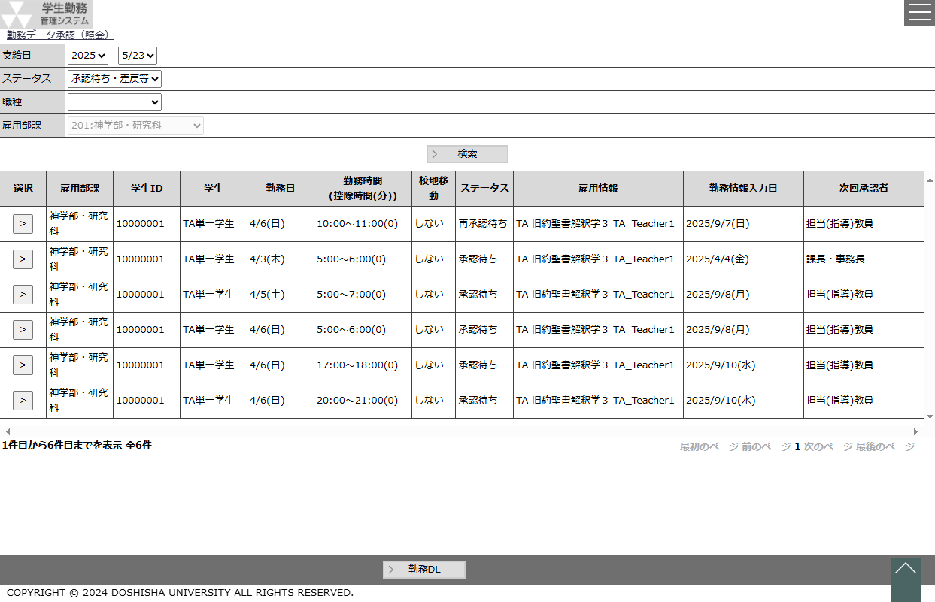
 |  |  |  |  |  |  |  |  |  |  |  |  |  |  |  |  |  |  |  |  |  |  |  |  |  |  | ・ | 登録されている勤務データを照会する時に使用する。
 |  |  |  |  |  |  |  |  |  |  |  |  |  |  |  |  |  |  |  |  |  |  |  |  |  |  | ・ | 勤務データのダウンロードを行う時に使用する。

 |  |  |  |  |  |  |  |  |  |  |  |  |  |  |  |  |  |  |  |  |  |  |  |  |  | 画面説明 （処理内容・アクション等）

 |  |  |  |  |  |  |  |  |  |  |  |  |  |  |  |  |  |  |  |  |  |  |  |  |  |  | ・ | 支給日は直近の給与計算の対象となる給与支給日を初期値とする。 |  |  |  |  |  |  |  |  | 2025年度改修_項番8

 |  |  |  |  |  |  |  |  |  |  |  |  |  |  |  |  |  |  |  |  |  |  |  |  |  |  | ・ | ステータスは『承認待ち・差戻等」を初期値とする。

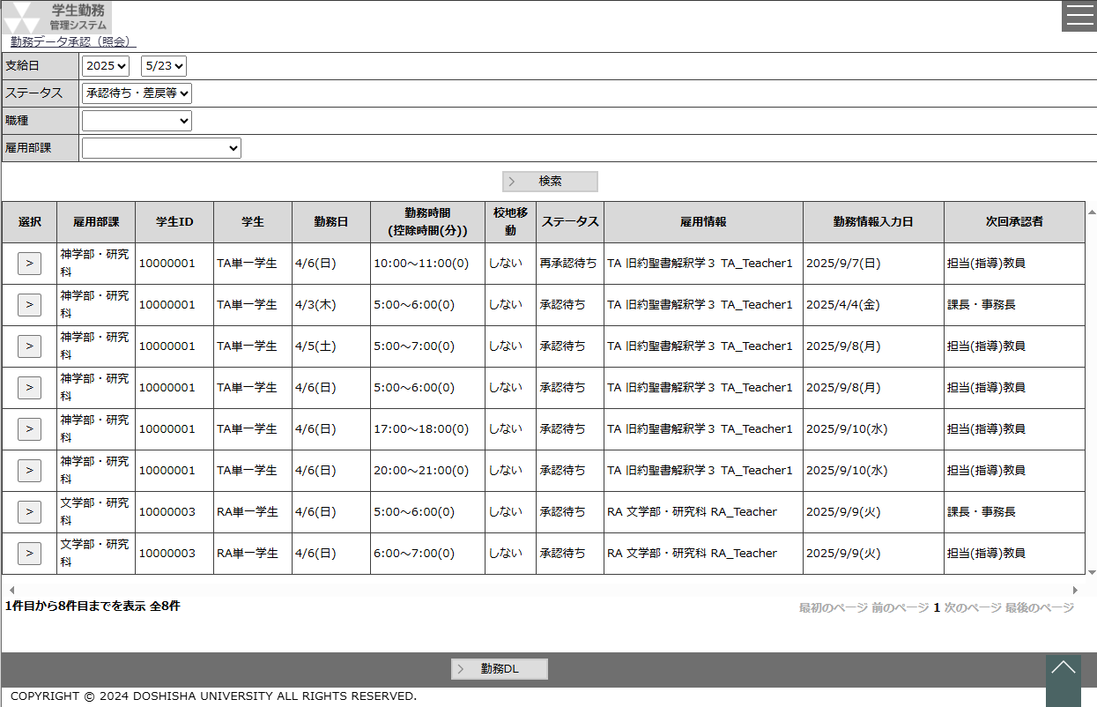
 |  |  |  |  |  |  |  |  |  |  |  |  |  |  |  |  |  |  |  | 管理者 |  |  |  |  |  |  | ・ | 画面を表示したと同時に、支給日とステータスを条件にして、 |  |  |  |  |  |  |  |  | 2025年度改修_項番8
 |  |  |  |  |  |  |  |  |  |  |  |  |  |  |  |  |  |  |  |  |  |  |  |  |  |  |  | 検索処理を実行する。 |  |  |  |  |  |  |  |  | 2025/7/25 追加

 |  |  |  |  |  |  |  |  |  |  |  |  |  |  |  |  |  |  |  |  |  |  |  |  |  |  | ・ | 検索結果の行は500行を最大とし、501行目以降はページング機能を
 |  |  |  |  |  |  |  |  |  |  |  |  |  |  |  |  |  |  |  |  |  |  |  |  |  |  |  | 使用して表示する行を切り替える。

 |  |  |  |  |  |  |  |  |  |  |  |  |  |  |  |  |  |  |  |  |  |  |  |  |  |  | ・ | 選択ボタンを押下すると、勤務入力画面を表示する。

 |  |  |  |  |  |  |  |  |  |  |  |  |  |  |  |  |  |  |  |  |  |  |  |  |  |  | ・ | 勤務ＤＬボタンを押下すると、画面に表示されている全結果を
 |  |  |  |  |  |  |  |  |  |  |  |  |  |  |  |  |  |  |  |  |  |  |  |  |  |  |  | ＥＸＣＥＬダウンロードする。

 |  |  |  |  |  |  |  |  |  |  |  |  |  |  |  |  |  |  |  |  |  |  |  |  |  |  | ・ | 担当者の場合、担当者の雇用部課を初期表示し、雇用部課は非活性とする。
 |  |  |  |  |  |  |  |  |  |  |  |  |  |  |  |  |  |  |  |  |  |  |  |  |  |  | ※ | 担当者の承認権限が4:留学生課担当者,5:留学生課事務長,6:国際センター所長
 |  |  |  |  |  |  |  |  |  |  |  |  |  |  |  |  |  |  |  |  |  |  |  |  |  |  |  | の場合、且つ、職種を05：留学生チューターにした場合のみ、雇用部課は
 |  |  |  |  |  |  |  |  |  |  |  |  |  |  |  |  |  |  |  |  |  |  |  |  |  |  |  | 活性化し、変更可能とする。

リストボックス |  |  |  |  |  |  |  |  |  |  |  |  |  |  |  |  |  |  |  |  |  |  |  |  |  | 権限による画面制御
項目名 |  |  |  |  |  | 内容 |  |  |  |  |  |  |  |  |  |  |  |  | 並び順
支給日（年） |  |  |  |  |  | 給与支給マスタの給与支給日の年 |  |  |  |  |  |  |  |  |  |  |  |  | 降順
支給日（月日） |  |  |  |  |  | 支給日（年）に一致する給与支給日マスタの給与支給日の月日 |  |  |  |  |  |  |  |  |  |  |  |  | 降順
ステータス |  |  |  |  |  | ステータス（※選択肢に「承認待ち・差戻等」を追加し、先頭に表示する）[C00021] |  |  |  |  |  |  |  |  |  |  |  |  | 昇順
職種 |  |  |  |  |  | 職種 |  |  |  |  |  |  |  |  |  |  |  |  | 昇順 |  |  |  |  |  |  | 一覧の並び順
雇用部課 |  |  |  |  |  | 雇用部課 |  |  |  |  |  |  |  |  |  |  |  |  | 昇順
 |  |  |  |  |  |  |  |  |  |  |  |  |  |  |  |  |  |  |  |  |  |  |  |  |  |  | ステータス（昇順）→ 雇用部課コード（昇順）
 |  |  |  |  |  |  |  |  |  |  |  |  |  |  |  |  |  |  |  |  |  |  |  |  |  |  | → 学生ＩＤ[非表示]（昇順）→ 勤務日（昇順）→ 勤務時間（昇順）

画 面 補 足 説 明

 | ○入力項目（検索条件） |  |  |  |  |  |  |  |  |  |  |  |  |  |  |  |  |  |  |  | ○リストボックス（続き）
 | 項目名 |  |  |  |  |  |  |  | 入力必須 |  |  | 桁数 |  | 入力制限等 |  |  |  |  |  |  | 【職種】
 | 支給日（年） |  |  |  |  |  |  |  | △ |  |  | － |  | リストボックス |  |  |  |  |  |  |  | 職種 |  |  |  |  |  |  |  |  |  | ▼ |  |  |  |  | 2025年度改修_項番8
 | 支給日（月） |  |  |  |  |  |  |  | △ |  |  | － |  | リストボックス |  |  |  |  |  |  |  |  |  |  | TA |  |  |  |  |  |  |  |  |  |  |  | 2025年度改修_項番8
 | ステータス |  |  |  |  |  |  |  | × |  |  | － |  | リストボックス |  |  |  |  |  |  |  |  |  |  | SA
 | 職種 |  |  |  |  |  |  |  | × |  |  | － |  | リストボックス |  |  |  |  |  |  |  |  |  |  | RA
 | 雇用部課 |  |  |  |  |  |  |  | × |  |  | － |  | リストボックス |  |  |  |  |  |  |  |  |  |  | LA
 | ※ステータスが『承認待ち・差戻等』以外で支給日（年・月）が空白の場合、エラーメッセージを表示する。 |  |  |  |  |  |  |  |  |  |  |  |  |  |  |  |  |  |  |  |  |  |  |  | 留学生チューター |  |  |  |  |  |  |  |  |  |  |  | 2025年度改修_項番8
 |  | エラーメッセージ：ステータスが承認待ち・差戻等以外の場合は支給日を入力してください。 |  |  |  |  |  |  |  |  |  |  |  |  |  |  |  |  |  |  |  |  |  |  | 研究活動等支援員
 |  |  |  |  |  |  |  |  |  |  |  |  |  |  |  |  |  |  |  |  |  |  |  |  | 一般
 | ○リストボックス |  |  |  |  |  |  |  |  |  |  |  |  |  |  |  |  |  |  |  | 【雇用部課】
 |  | 【支給日】 |  |  |  |  |  |  |  |  |  |  |  |  |  |  |  |  |  |  |  | 雇用部課 |  |  |  |  |  |  |  |  |  | ▼
 |  |  | 支給日 |  |  |  |  |  |  |  | ▼ |  |  |  | ▼ |  |  |  |  |  |  |  |  |  | 101：法人事務室
 |  |  |  |  |  |  | 2023 |  |  |  |  |  | 9/23 |  |  |  |  |  |  |  |  |  |  |  | 102：監査室
 |  |  |  |  |  |  | 2022 |  |  |  |  |  | 8/23 |  |  |  |  |  |  |  |  |  |  |  | 103：募金課
 |  |  |  |  |  |  | 2021 |  |  |  |  |  | 7/23 |  |  |  |  |  |  |  |  |  |  |  | 104：150周年記念事務室
 |  |  |  |  |  |  |  |  |  |  |  |  |  |  |  |  |  |  |  |  |  |  |  |  |  | ・
 |  | 支給日（年）の選択結果に連動して、支給日（月）のリストボックスを変動させる。 |  |  |  |  |  |  |  |  |  |  |  |  |  |  |  |  |  |  |  |  |  |  |  | ・
 |  | 支給日（年）を未選択にすると、支給日（月）はクリアする。 |  |  |  |  |  |  |  |  |  |  |  |  |  |  |  |  |  |  |  |  |  |  |  | ・

 |  | 【ステータス】
 |  |  | ステータス |  |  |  |  |  |  |  |  |  |  |  | ▼

 |  |  |  |  |  |  |  | 承認待ち・差戻等 |  |  |  |  |  |  | ※差戻：上位承認者から差戻を受けた |  |  |  |  |  | 〇行の背景色
 |  |  |  |  |  |  |  | 承認済 |  |  |  |  |  |  |  |  |  |  |  |  |  | 勤務入力のステータスが「承認待ち」・「差戻」以外の場合、
 |  |  |  |  |  |  |  |  |  |  |  |  |  |  |  |  |  |  |  |  |  | 行の背景色を薄い灰色に設定する。

 |  |  |  |  |  |  |  |  |  |  |  |  |  |  |  |  |  |  |  |  |  | 【ステータスが「差戻」「承認待ち」】
 |  |  |  |  |  |  |  |  |  |  |  |  |  |  |  |  |  |  |  |  |  |  | 選択 | 学生 |  |  |  |  |  | 勤務日 |  |  |  | ステータス

 |  |  |  |  |  |  |  |  |  |  |  |  |  |  |  |  |  |  |  |  |  |  | > | 同志社 太郎 |  |  |  |  |  | 2023-10-16 |  |  |  | 差戻
 |  |  |  |  |  |  |  |  |  |  |  |  |  |  |  |  |  |  |  |  |  |  | > | 同志社 次郎 |  |  |  |  |  | 2023-10-18 |  |  |  | 承認待ち

 |  |  |  |  |  |  |  |  |  |  |  |  |  |  |  |  |  |  |  |  |  | 【ステータスが承認済み】
 |  |  |  |  |  |  |  |  |  |  |  |  |  |  |  |  |  |  |  |  |  |  | 選択 | 学生 |  |  |  |  |  | 勤務日 |  |  |  | ステータス

 |  |  |  |  |  |  |  |  |  |  |  |  |  |  |  |  |  |  |  |  |  |  | > | 同志社 太郎 |  |  |  |  |  | 2023-10-16 |  |  |  | 承認済
 |  |  |  |  |  |  |  |  |  |  |  |  |  |  |  |  |  |  |  |  |  |  | > | 同志社 次郎 |  |  |  |  |  | 2023-10-18 |  |  |  | 承認済

画 面 補 足 説 明

 | ○出力項目
 | 項目名 |  |  |  |  |  | 編集内容等 |  |  |  |  |  |  |  |  |  |  |  |  |  | 〇勤務ＤＬ
 | 雇用部課 |  |  |  |  |  | 雇用部課名称 |  |  |  |  |  |  |  |  |  |  |  |  |  |  | 勤務データのダウンロードフォーマットは「勤務データＵＬ」の画面補足説明を参照。
 | 学生ID |  |  |  |  |  | 学生ID（社員ID） |  |  |  |  |  |  |  |  |  |  |  |  |  |  |  |  |  |  |  |  |  |  |  |  |  |  |  |  |  | 2025年度改修_項番4
 | 学生 |  |  |  |  |  | 学生氏名
 | 勤務日 |  |  |  |  |  | MM/dd(aaa) |  |  |  |  |  |  |  |  |  |  |  |  |  | 〇選択ボタン
 | 勤務時間 (控除時間(分)) |  |  |  |  |  | hh:mm ～hh:mm (m) 勤務開始時刻～勤務終了時刻（勤務控除時間(分)） |  |  |  |  |  |  |  |  |  |  |  |  |  | 勤務入力画面を照会モードで表示する。

 | 校地移動 |  |  |  |  |  | する or しない
 | ステータス |  |  |  |  |  | 最終ステータス
 | 雇用情報※1 |  |  |  |  |  | 職種毎に表示する情報が変動します 詳細は※1参照

 | 勤務承認日時 |  |  |  |  |  | yyyy/M/d(aaa) hh:mm |  |  |  |  |  |  |  |  |  |  |  |  |  |  |  |  |  |  |  |  |  |  |  |  |  |  |  |  |  | 2025年度改修_項番4
 | 勤務情報最終更新日※2 |  |  |  |  |  | yyyy/m/d |  |  |  |  |  |  |  |  |  |  |  |  |  |  |  |  |  |  |  |  |  |  |  |  |  |  |  |  |  | 2025年度改修_項番6、2025年度保守_項番51
 | 次回承認者 |  |  |  |  |  | 次の承認権限名称 [C00018]

 | ※1 |  | 雇用情報について
 |  | 職種 |  | 雇用情報1 |  |  | 雇用情報2 |  |  | 雇用情報3 |  |  |  | 雇用情報4 | 雇用情報5
 |  | TA |  | 職種 |  |  | 曜日講時 |  |  | 科目 |  |  |  | クラスコード | 指導教員名
 |  | SA |  | 職種 |  |  | 曜日講時 |  |  | 科目 |  |  |  | クラスコード | 指導教員名
 |  | RA |  | 職種 |  |  | 雇用部課名 |  |  | 指導教員名 |  |  |  |  |  |  |  |  |  |  |  |  |  |  |  |  |  |  |  |  |  |  |  |  |  |  | 2025年度改修_項番7
 |  | LA |  | 職種 |  |  | 雇用部課名
 |  | IS |  | 職種 |  |  | 指導教員名
 |  | RS |  | 職種 |  |  | 指導教員名
 |  | PJ |  | 職種 |  |  | 雇用部課名 |  |  | 業務内容等

 | ※2 |  | 勤務情報の最終更新日が更新されるタイミングについて |  |  |  |  |  |  |  |  |  |  |  |  |  |  |  |  |  |  |  |  |  |  |  |  |  |  |  |  |  |  |  |  |  | 2025年度保守_項番51
 |  |  | ①最終承認者が承認した場合
 |  |  | ②学生に差戻され、学生が再登録した場合
 |  |  | ③教員や担当者が勤務情報を修正した場合
 |  |  | ④給与計算処理された場合
 |  |  | ⑤給与計算時に最終承認まで承認されておらず、翌月に給与支給日を更新した場合

勤務データＵＬ
システム名 |  |  |  |  | 学生勤務管理システム |  |  |  | 工 程 | 機能設計 |  |  |  |  |  |  |  | 作 成 |  |  |  | 木田 優 |  | 2023-10-04 | 管理記号 | DUC010
サブシステム名 |  |  |  |  | 共通機能 |  |  |  | ドキュメント | CK-010_勤務データ承認(照会) |  |  |  |  |  |  |  | 改 訂 |  |  |  | 木田 優 |  | 2025-06-10

画面名称 |  |  |  |  | 勤務データＵＬ |  |  |  |  | 画面ＩＤ |  | CK-010-02G |  |  |  |  |  | 利用想定ユーザー |  |  |  |  | 担当者・教員
画面レイアウト |  |  |  |  |  |  |  |  |  |  |  |  |  |  |  |  |  | 機能概要

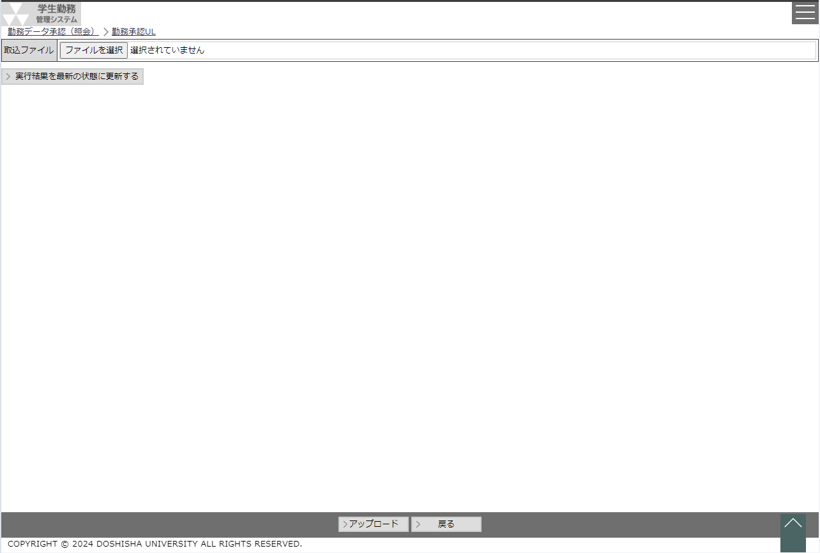
 |  |  |  |  |  |  |  |  |  |  |  |  |  |  |  |  |  |  | ・ | 勤務データをアップロードし、一括承認を行う時に使用する。

 |  |  |  |  |  |  |  |  |  |  |  |  |  |  |  |  |  | 画面説明 （処理内容・アクション等）

 |  |  |  |  |  |  |  |  |  |  |  |  |  |  |  |  |  |  | ・ | 取込ファイルはファイルを取込んだ後に取り込んだファイル名を表示する。

 |  |  |  |  |  |  |  |  |  |  |  |  |  |  |  |  |  |  | ・ | 実行結果には取込に成功し登録した件数を表示する。
 |  |  |  |  |  |  |  |  |  |  |  |  |  |  |  |  |  |  |  |  | 承認件数

 |  |  |  |  |  |  |  |  |  |  |  |  |  |  |  |  |  |  | ・ | アップロードボタンを押下すると、指定されたファイルを取り込む。
 |  |  |  |  |  |  |  |  |  |  |  |  |  |  |  |  |  |  |  | ※取り込む際にバリデーションチェックを行い、エラーがあれば
 |  |  |  |  |  |  |  |  |  |  |  |  |  |  |  |  |  |  |  |  | 取り込みを中止する。
 |  |  |  |  |  |  |  |  |  |  |  |  |  |  |  |  |  |  |  | ※取り込むデータの元ステータスが差戻で、更新ステータスを１（承認）
 |  |  |  |  |  |  |  |  |  |  |  |  |  |  |  |  |  |  |  |  | にしている場合は、差戻を含んでいる旨の確認メッセージを
 |  |  |  |  |  |  |  |  |  |  |  |  |  |  |  |  |  |  |  | 表示すること。

リストボックス |  |  |  |  |  |  |  |  |  |  |  |  |  |  |  |  |  | 権限による画面制御
項目名 |  |  |  |  |  | 内容 |  |  |  |  |  |  |  | 並び順

 |  |  |  |  |  |  |  |  |  |  |  |  |  |  |  |  |  | 一覧の並び順

画 面 補 足 説 明

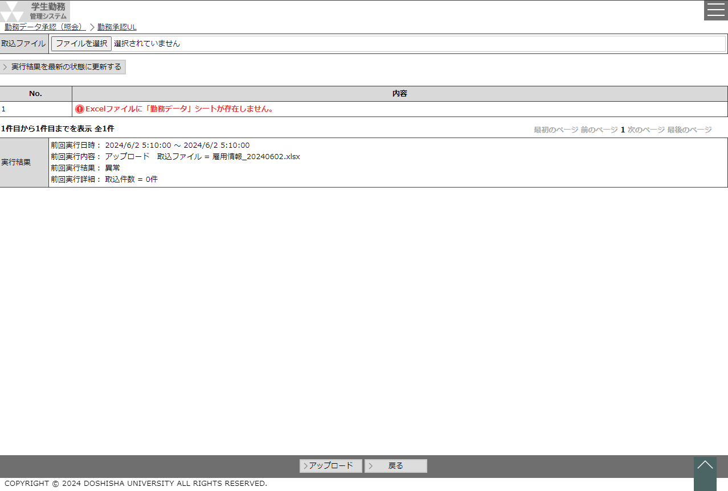
 | ○勤務データフォーマット |  |  |  |  |  |  |  |  |  |  |  |  |  |  |  | 〇エラー時
 |  | No. | 項目名 |  |  |  | 備考 |  |  |  | ユーザ区分 |  |  |  |  |  |  | 取込するファイルに問題があり、取込失敗した場合はエラー内容を表示する。
 |  |  |  |  |  |  |  |  |  |  | 2:教員 |  | 3:担当者 |  | 3:担当者 | 4:管理者
 |  |  |  |  |  |  |  |  |  |  | 勤務データ承認 |  |  |  | 勤務データ照会
 |  | 1 | 更新ステータス※1 |  |  |  | 1：承認、2：修正、3：差戻 ※デフォルトは１ |  |  |  | 〇 |  | 〇 |  | 空白 | 空白
 |  | 2 | 勤務番号 |  |  |  | 変更不可項目 ※勤務データのレコードキー項目 |  |  |  | 〇 |  | 〇 |  | 〇 | 〇
 |  | 3 | 承認階層 |  |  |  | 変更不可項目 ※勤務データのレコードキー項目 |  |  |  | 〇 |  | 〇 |  | 〇 | 〇
 |  | 4 | 承認枝番 |  |  |  | 変更不可項目 ※勤務データのレコードキー項目 |  |  |  | 〇 |  | 〇 |  | 〇 | 〇
 |  | 5 | 勤務日 |  |  |  | 変更不可項目 |  |  |  | 〇 |  | 〇 |  | 〇 | 〇
 |  | 6 | 雇用情報 |  |  |  | 変更不可項目 |  |  |  | 〇 |  | 〇 |  | 〇 | 〇
エラーチェック
・各項目のバリデーションチェック
・更新ステータスが1（承認）の場合、全項目変更不可。変更していればエラーとする。
 |  | 7 | 業務コード |  |  |  | 変更不可項目 |  |  |  | 空白 |  | 空白 |  | 〇 | 〇 |  |  |  |  |  |  |  |  |  |  | 2025年度改修_項番9
 |  | 8 | 業務コード名称 |  |  |  | 変更不可項目 |  |  |  | 空白 |  | 空白 |  | 〇 | 〇 |  |  |  |  |  |  |  |  |  |  | 2025年度改修_項番9
 |  | 9 | 予算コード |  |  |  | 変更不可項目 |  |  |  | 空白 |  | 空白 |  | 〇 | 〇 |  |  |  |  |  |  |  |  |  |  | 2025年度改修_項番9
 |  | 10 | 予算コード名称 |  |  |  | 変更不可項目 |  |  |  | 空白 |  | 空白 |  | 〇 | 〇 |  |  |  |  |  |  |  |  |  |  | 2025年度改修_項番9
 |  | 11 | 配分先コード |  |  |  | 変更不可項目 |  |  |  | 空白 |  | 空白 |  | 〇 | 〇 |  |  |  |  |  |  |  |  |  |  | 2025年度改修_項番9
 |  | 12 | 配分先コード名称 |  |  |  | 変更不可項目 |  |  |  | 空白 |  | 空白 |  | 〇 | 〇 |  |  |  |  |  |  |  |  |  |  | 2025年度改修_項番9
 |  | 13 | 雇用部課 |  |  |  | 変更不可項目 |  |  |  | 〇 |  | 〇 |  | 〇 | 〇
 |  | 14 | 学生ＩＤ |  |  |  | 変更不可項目 |  |  |  | 〇 |  | 〇 |  | 〇 | 〇 |  | 取込みしたデータに不備があり、取込失敗した場合はエラー内容画面ボタンを
 |  | 15 | 学生氏名 |  |  |  | 変更不可項目 |  |  |  | 〇 |  | 〇 |  | 〇 | 〇 |  | 表示し、エラー内容ボタン押下でエラー詳細を表示する。
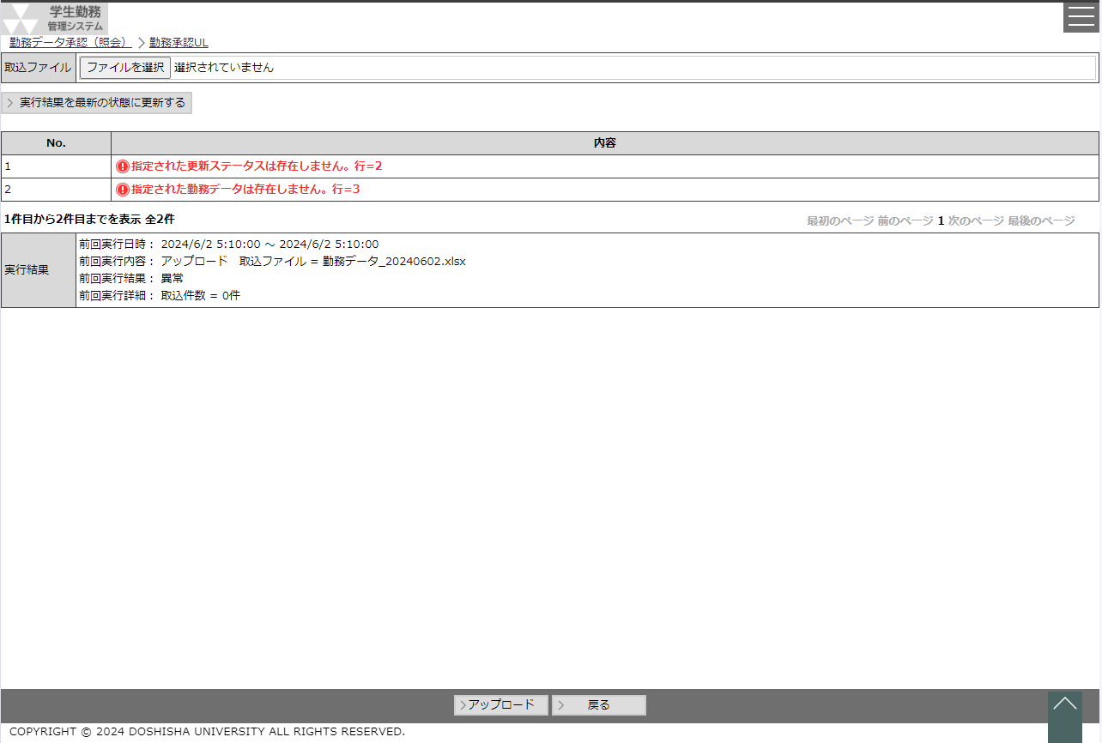
 |  | 16 | 複数身分ＩＤ |  |  |  | 変更不可項目 |  |  |  | 〇 |  | 〇 |  | 〇 | 〇
 |  | 17 | ステータス※2 |  |  |  | 変更不可項目 ※取込み前のステータス名 |  |  |  | 〇 |  | 〇 |  | 〇 | 〇
 |  | 18 | 開始時刻 |  |  |  | hhmm |  |  |  | 〇 |  | 〇 |  | 〇 | 〇
 |  | 19 | 終了時刻 |  |  |  | hhmm |  |  |  | 〇 |  | 〇 |  | 〇 | 〇
 |  | 20 | 控除時間 |  |  |  | hhmm |  |  |  | 〇 |  | 〇 |  | 〇 | 〇
 |  | 21 | 勤務内容 |  |  |  |  |  |  |  | 〇 |  | 〇 |  | 〇 | 〇
 |  | 22 | 校地移動 |  |  |  | 1：する、0：しない |  |  |  | 〇 |  | 〇 |  | 〇 | 〇
 |  | 23 | 修正/差戻理由 |  |  |  |  |  |  |  | 〇 |  | 〇 |  | 〇 | 〇
 |  | 24 | 担当教員 |  |  |  | 変更不可項目 |  |  |  | 〇 |  | 〇 |  | 〇 | 〇
 |  | 25 | 最終更新者※3 |  |  |  | 変更不可項目 |  |  |  | 〇 |  | 〇 |  | 空白 | 空白
 |  | 26 | 最終更新日時※3 |  |  |  | 変更不可項目 yyyyy/m/d(aaa) hh:mm |  |  |  | 〇 |  | 〇 |  | 空白 | 空白
 |  | 27 | 勤務承認日時 |  |  |  | 変更不可項目 yyyyy/m/d(aaa) hh:mm |  |  |  | 〇 |  | 〇 |  | 〇 | 〇
 |  | 28 | 次回承認者※4 |  |  |  | 変更不可項目 |  |  |  | 空白 |  | 空白 |  | 〇 | 〇
 |  | 29 | 勤務情報更新日時※3 |  |  |  | 更新処理に必要な更新日時 |  |  |  | 〇 |  | 〇 |  | 空白 | 空白
 |  | 30 | 勤務承認更新日時※3 |  |  |  | 更新処理に必要な更新日時 |  |  |  | 〇 |  | 〇 |  | 空白 | 空白
 |  | 31 | 給与計算※4 |  |  |  | 変更不可項目 給与計算処理実施日 yyyy/m/d |  |  |  | 空白 |  | 空白 |  | 〇 | 〇
 |  | 32 | 勤務情報最終更新日※4 |  |  |  | 変更不可項目 yyyy/m/d |  |  |  | 空白 |  | 空白 |  | 〇 | 〇 | ※3 勤務データ照会画面から出力した場合は最終更新者、最終更新日時、 |  |  |  |  |  |  |  |  |  | 2025年度改修_項番6、2025年度保守_項番51
 |  |  |  |  |  |  |  |  |  |  |  |  |  |  |  |  |  | 勤務情報更新日時、勤務承認更新日時はブランクとする。
 |  | ※1 承認できるレコードのみ、１（承認）を設定し、承認できないレコードは空白にする。 |  |  |  |  |  |  |  |  |  |  |  |  |  |  | ※4 勤務データ照会画面から出力した場合のみ、次回承認者と給与計算と |  |  |  |  |  |  |  |  |  | 2025年度改修_項番6、2025年度保守_項番51
 |  |  |  | (想定されるケース：既に承認済みの勤務データをダウンロードした場合など) |  |  |  |  |  |  |  |  |  |  |  |  |  | 勤務情報最終更新日を出力する。 担当者、教員の場合は、ブランクとする。
 |  | ※2 勤務データ照会画面から出力するステータスは最終ステータスを表示する。

画 面 補 足 説 明

 | 〇エラーメッセージ
 |  | エラー条件 |  |  |  |  |  | エラーメッセージ
 |  | 登録されている更新日時と取り込む勤務データの更新日時が異なる場合 |  |  |  |  |  | {1}が登録されている値と異なっています。行={0}

 |  | 同じ勤務番号のレコードが複数存在する場合 |  |  |  |  |  | キー項目が同じデータが存在します。行={0} キー項目=勤務番号

 |  | ユーザ区分が担当者、且つ、勤務日＜給与改定日 ※給与改定日は画面の支給日より雇用年度を取得し、給与支給日マスタの雇用年度と一致する中で一番後の有効な給与改定日とする |  |  |  |  |  | 本給（時間給）改定より前の勤務は登録できません。雇用部課（学部事務室等）に連絡してください。行={0}、学生名={1}、勤務日={2}、勤務時間={3}

 | 〇ワーニングメッセージ
 |  | ワーニング条件 |  |  |  |  |  | ワーニングメッセージ
 |  | 差戻された勤務を承認しようとした場合 |  |  |  |  |  | 差戻された勤務データを承認します。行={0}

 |  | 差戻された複数の勤務を承認しようとした場合 |  |  |  |  |  | 差戻を含む勤務を一括承認しようとしています。よろしいですか？

